NSGA2 Data
NSGA2 DATA
 | INITIAL |  | TOP INDIVIDUALS |  | SETTINGS |  | PARETO FRONT
 | [C][O][C][=Branch1][C][=O][C][C][C][C][=N][C][Branch1][#C][C][S][C][C][=C][C][=C][C][Branch1][C][C][=C][Ring1][#Branch1][=N][O][Ring1][#C] | 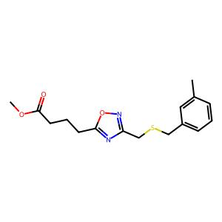 . | [C][C][C][N][#Branch2][=Branch1][C][#Branch1][C][=C][C][=C][Branch1][C][F][C][=C][Ring1][#Branch1][=C][Ring1][C][=Branch1][/C][C][P+1][=C][C][=C][Branch1][=P+1][Cl][C][Branch1][C][Cl][=C][Ring1][Branch2][C] | 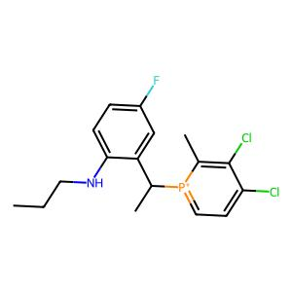 . | Data | druglike | 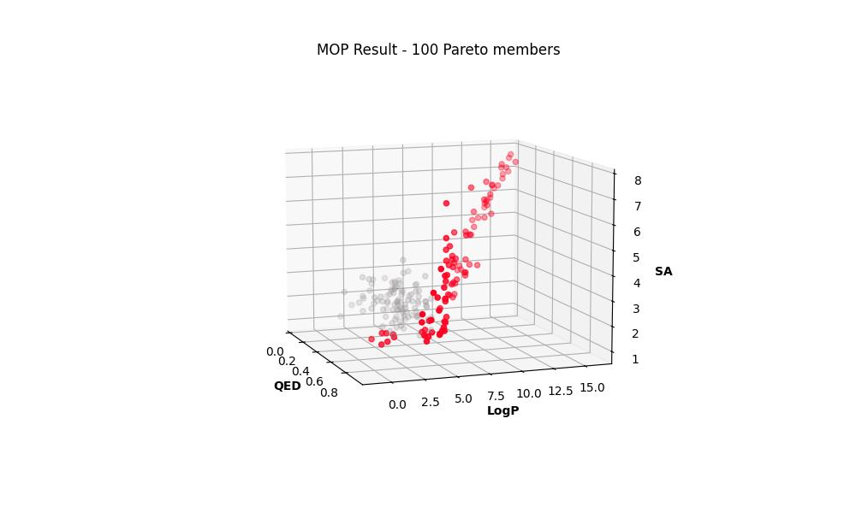 .

 |  |  |  |  | Seed | 1

 |  |  |  |  | Pop_size | 100

 |  |  |  |  | N_Gen | 200

 |  |  |  |  | Sampling | Random uniform

 | [C][C][Branch1][C][C][C][=C][C][=C][C][Branch2][Ring2][=Branch2][C][=C][C][=C][Branch2][Ring1][=C][C][=N][C][Branch2][Ring1][Ring2][C][C][=Branch1][C][=O][N][C][C][S][=Branch1][C][=O][=Branch1][C][=O][C][C][Ring1][Branch2][=N][O][Ring1][S][O][Ring2][Ring1][Branch1][=C][Ring2][Ring1][O] | 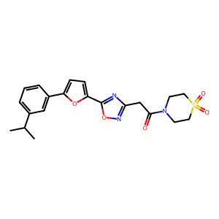 . | [=C][Ring2][/C][C][C][=C][C][=C][Branch1][=S+1][Cl][C][Branch1][C][Cl][=C][Ring1][Branch2][C][Ring1][=Branch2][=Branch1][C][C][=N][O][C][Branch1][#O+1][C][=C][Ring1][=Branch1][C@H1][Branch1][P-1][C][C][C] | 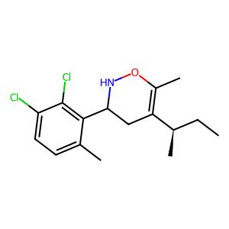 . | Crossover | 1-point, 100%

 |  |  |  |  | Mutation | Random replace, 40%

 |  |  |  |  | Pareto Members | 100

 | [C][O][C][=C][C][=C][Branch2][Ring1][P][C][Branch2][Ring1][Branch2][N][C][=Branch1][C][=O][C][C][=C][C][=C][Branch1][Branch2][N][C][=N][N][=N][Ring1][Branch1][C][=C][Ring1][O][C][C][Ring2][Ring1][C][C][=C][Ring2][Ring1][Branch2] | 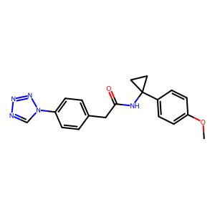 . | [C][C][C][C][/C][C][C][=C][C][=C][Branch1][=S+1][Cl][C][Branch1][C][Cl][=C][Ring1][Branch2][N+1][#P-1][C][#P-1][C][C][C][/C][C][C][=C][P+1][#P][Branch1][=S+1][Cl][P-1][Branch1][Ring2][Cl] | 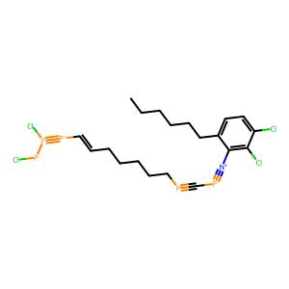 .

 |  |  |  |  | R-METRIC ALL
 |  |  |  |  | 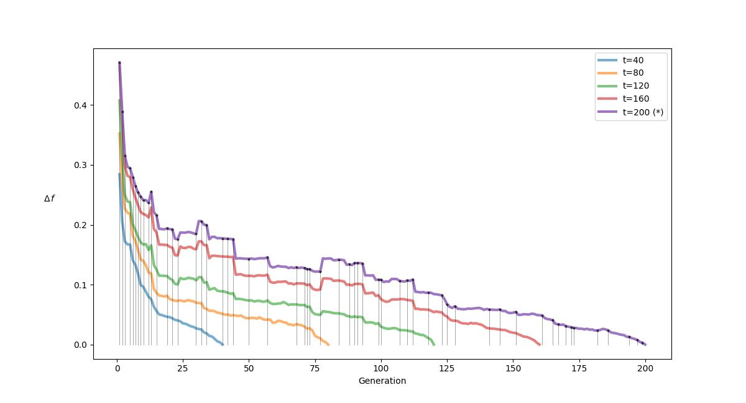 .

 | [C][C][Branch1][C][C][C@H1][Branch1][#Branch2][N][C][C][C][O][C][C][Ring1][=Branch1][C][=Branch1][C][=O][N][C@H1][C][C][C][C@@H1][Ring1][Branch1][C][Branch1][C][C][Branch1][C][C][C] | 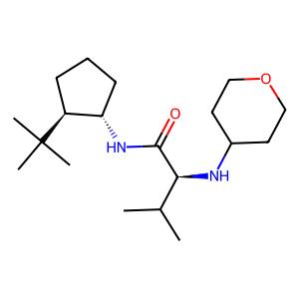 . | [P+1][#P-1][C][#P-1][C][C][C][/C][C][C][=C][C][#P][Branch1][=S+1][Cl][C][Branch1][C][Cl][=C][C][C][C][C][/C][C][C][=C][C][=C][Branch1][=S+1][Cl][C][Branch1][C][#C][=C][Ring1][Branch2] | 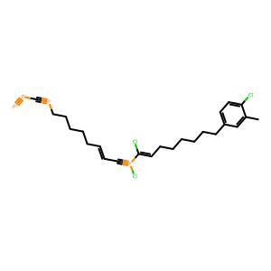 .

 | [O][=C][Branch1][O][N][C][C@H1][C][O][C][C][N][Ring1][=Branch1][C][=Branch1][C][=O][N][C][=C][C][=C][C][Branch1][#Branch2][C][C][Branch1][C][F][Branch1][C][F][F][=C][Ring1][O] | 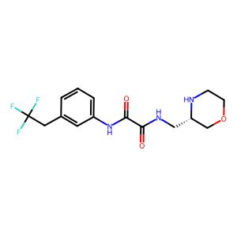 . | [=Branch1][#Branch2][=C][\C][=C][C][=C][C][=C][Ring1][=Branch1][#Branch3][C][Branch1][C][C][=O][=C][Ring2][Ring1][Branch1][C][C][C][/C][C][C][=C][C][=C][Branch1][=S+1][Cl][C][Branch1][C][Cl][=C][Ring1][Branch2] | 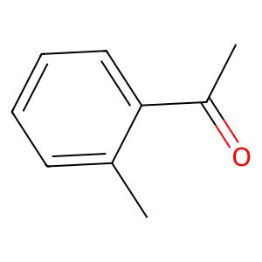 .

 |  |  |  |  | R-METRIC LAST
 |  |  |  |  | 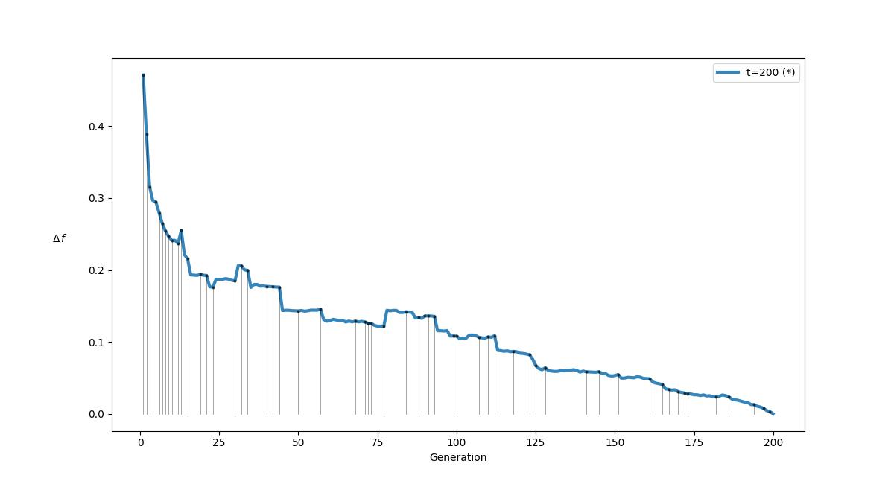 .

 | [O][=C][Branch2][Ring1][Ring1][C][N][C][C][C][C][C@@H1][Ring1][=Branch1][C@@H1][C][C][C][C][C@H1][Ring1][=Branch1][O][N][C][=C][Branch1][C][Cl][C][=C][C][=C][Ring1][#Branch1][Cl] | 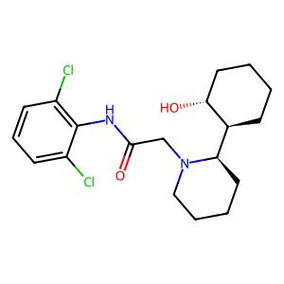 . | [=C][C][=Branch1][C][=O][C][=C][C][=C][C][=C][Ring1][=Branch1][O][C][C][Ring1][#C][=Branch1][C][C][C][N][#Branch2][=Branch1][C][#Branch1][C][=C][C][=C][Branch1][C][F][C][=C][Ring1][#Branch1][=C][Ring2] | 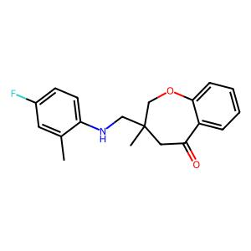 .

 | [C][O][C][=C][C][=C][C][Branch2][Ring1][N][C@@H1][C][C@H1][Ring1][Ring1][C][N][C][=Branch1][C][=O][N][C][=C][C][=C][C][Branch1][=Branch1][C][Branch1][C][N][=O][=N][Ring1][=Branch2][=C][Ring2][Ring1][#Branch1] | 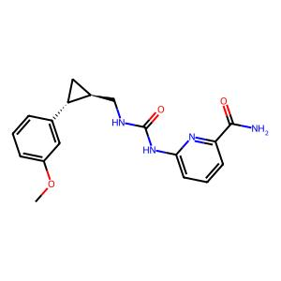 . | [Branch1][C][C][C][/C][C][C][=C][C][=C][Branch1][=S+1][Cl][C][Branch1][C][Cl][=C][Ring1][Branch2][=C][Ring2][/C][C][C][=C][C][=C][Branch1][=S+1][Cl][C][Branch1][C][Cl][=C][Ring1][Branch2][C][=Branch1] | 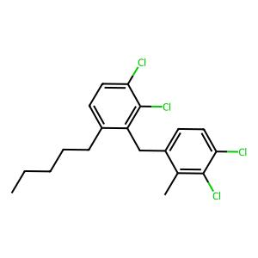 .

 | [C][C@H1][Branch1][S][N][C][=Branch1][C][=O][N][C][C@H1][C][C][=C][C][C][Ring1][=Branch1][C@@H1][C][O][C][=C][C][=C][C][=C][Ring1][=Branch1][Ring1][=Branch2] | 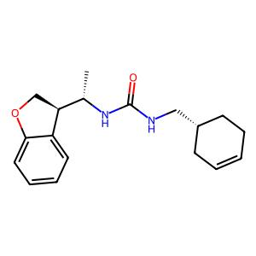 . | [#P-1][=P+1][=P-1][C][C][C][C][/C][C][C][P-1][C][#P][Branch1][=S+1][Cl][=C-1][Branch1][C][Cl][N+1][#P-1][C][#P-1][C][C][C][/C][C][C][=C][P+1][#P][Branch1][=S+1][Cl][P-1][Branch1][C][Cl][=C] | 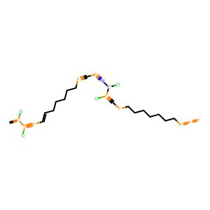 .

 | [C][C@H1][Branch2][Ring1][=Branch1][C][C][=Branch1][C][=O][N][Branch1][C][C][C@H1][Branch1][C][C][C][=C][C][=C][N][=C][Ring1][=Branch1][C][=Branch1][C][=O][C][=C][C][=C][C][Branch1][C][F][=C][Ring1][#Branch1] | 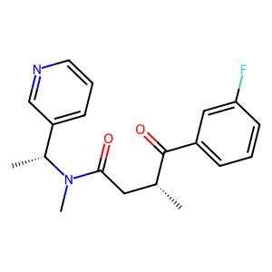 . | [C][C][C][C][/C][C][C][=C][C][=C][Branch1][=B-1][Cl][C][Branch1][C][Branch2][=C][Ring2][Branch2][C][C][C][=Branch1][/C][C][P+1][=C][C][=C][Branch1][=P+1][Cl][C][Branch1][C][Cl][=C][Ring1][Branch2][C] | 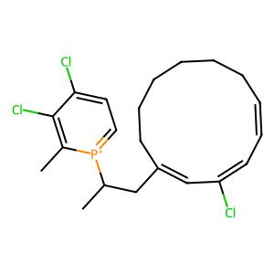 .

 | [N][C][=C][C][=C][Branch2][Ring1][=C][C][C][=Branch1][C][=O][N][C][C][=C][C][=C][C][Branch1][=N][N][C][=Branch1][C][=O][N][C][C][C][C][Ring1][Branch1][=C][Ring1][=C][C][=C][Ring2][Ring1][=Branch2] | 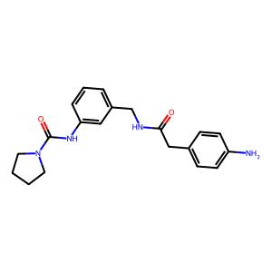 . | [Ring1][C][C][=Branch1][C][C][C][=C][C][=C][C][Branch1][Ring1][C][C][=C][Ring1][Branch2][N][C][=Branch1][C][=O][N][C][=C][C][=C][C][=C][=Ring1][=Branch1][F][C][=C][C][=C][#B][C][F][C] | 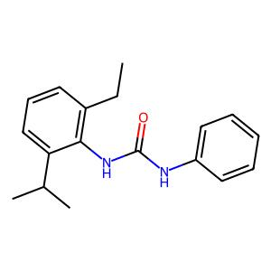 .

 | [C][N][S][=Branch1][C][=O][=Branch1][C][=O][C][C][C][N][Branch1][S][C][C][=Branch1][C][=O][N][C][=C][C][=C][C][=C][Ring1][=Branch1][C][C][C][Ring1][P] | 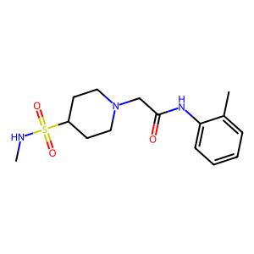 . | [C][C][C][N][#Branch2][=Branch1][C][#Branch1][C][=C][C][=C][Branch1][C][F][C][=C][Ring1][#Branch1][=C][Ring2][C][C][=Branch1][/C][C][C][=C][C][=C][Branch1][C][Cl][C][Branch1][C][Cl][=C][Ring1][Branch2][C] | 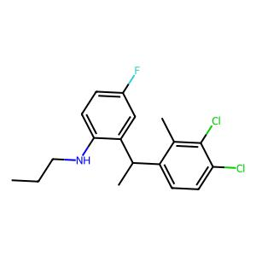 .

 | [C][C][O][C][=Branch1][C][=O][C@@H1][C][C][C][N][Branch2][Ring1][=C][C][=Branch1][C][=O][C][O][C][=Branch1][C][=O][C][=C][C][=C][Branch1][#Branch2][O][C][Branch1][C][F][Branch1][C][F][F][C][=C][Ring1][O][C][Ring2][Ring1][#Branch1] | 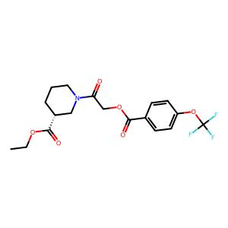 . | [Branch1][C][C][C][/C][C][C][=C][C][=C][Branch1][=S+1][Cl][C][Branch1][C][Cl][=C][Ring1][Branch2][N+1][#P-1][C][#P-1][C][C][C][/C][C][C][=C][P+1][#P][Branch1][=S+1][Cl][P-1][Branch1][C][Cl][=C] | 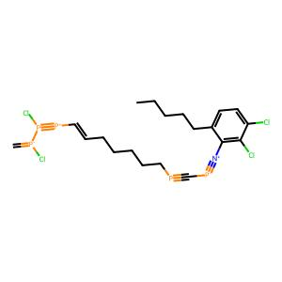 .

 | [C][C][=C][C][=C][Branch2][Ring2][=C][C][=N][O][C][Branch2][Ring2][Ring1][C][N][C][C][N][Branch2][Ring1][=Branch1][C][=Branch1][C][=O][N][C@@H1][C][C@H1][Ring1][Ring1][C][=C][C][=C][C][Branch1][C][F][=C][Ring1][#Branch1][C][C][Ring2][Ring1][Ring1][=N][Ring2][Ring1][=Branch2][C][=C][Ring2][Ring1][#C] | 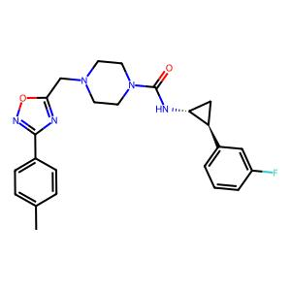 . | [=C][C][C][C][C][/C][C][C][=C][C][=C][Branch1][=B-1][Cl][C][Branch1][C][Cl][=C][Ring2][Branch2][Ring1][C][=Branch1][/C][C][P+1][=C][C][=C][Branch1][=P+1][Cl][C][Branch1][C][Cl][=C][Ring1][Branch2][C] | 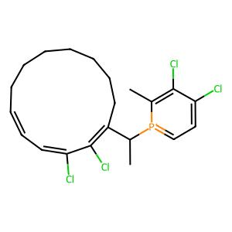 .

 | [C][C][C][=C][C][=C][C][Branch1][Ring1][C][C][=C][Ring1][Branch2][N][C][=Branch1][C][=O][N][C][C][=C][C][=C][N][=C][Ring1][=Branch1][O][C][C][C][C][C][Ring1][Branch1] | 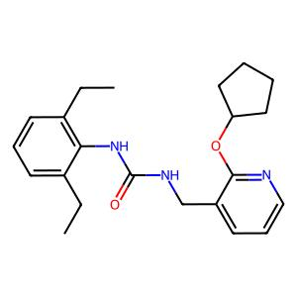 . | [C][=Branch1][C][C][C][=C][C][=C][C][Branch1][Ring1][C][C][=C][Ring1][Branch2][H][C][#Branch2][=Branch1][N+1][#P-1][C][#P-1][C][C][C][/C][C][C][=C][C][#P][Branch1][=S+1][Cl][C][Branch1][C][Cl][=C] | 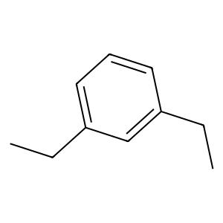 .

 | [C][C@H1][Branch2][Ring1][#Branch2][N][C][=Branch1][C][=O][C][=C][C][=Branch1][C][=O][C][=C][C][=C][Branch1][C][F][C][=C][Ring1][#Branch1][O][Ring1][N][C][=N][N][=N][N][Ring1][Branch1][C][C][C][Ring1][Ring1] | 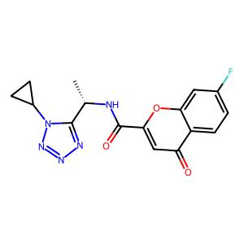 . | [N+1][#P-1][C][#P-1][C][C][C][/C][C][C][=C][P+1][#P][Branch1][=S+1][Cl][C][Branch1][C][Cl][=C][P+1][#P-1][C][#P-1][C][C][C][/C][C][C][=C][C][#P][Branch1][=S+1][Cl][C][Branch1][C][Cl] | 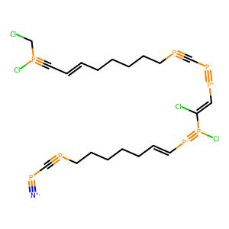 .

 | [C][N][C][=Branch1][C][=O][C][=C][C][=C][C][Branch2][Ring1][Branch2][N][C][=Branch1][C][=O][/C][=Branch1][#Branch2][=C][\C][=C][C][=C][C][=C][Ring1][=Branch1][N][C][Branch1][C][C][=O][=C][Ring2][Ring1][Branch1] | 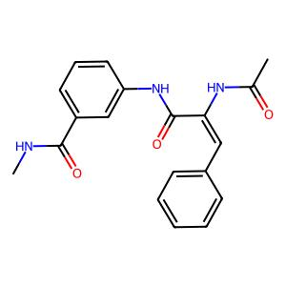 . | [P+1][#P-1][C][#P-1][C][C][C][/C][C][C][=C][C][#P][Branch1][=S+1][Cl][C][Branch1][C][Cl][=C][C][C][=Branch1][/C][C][C][=C][C][=C][Branch1][C][Cl][C][Branch1][C][Cl][=C][Ring1][Branch2][C] | 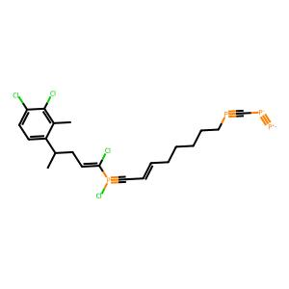 .

 | [C][C@H1][Branch2][Ring1][O][C][C][=Branch1][C][=O][N][S][=Branch1][C][=O][=Branch1][C][=O][C][C][=C][C][=C][C][Branch1][Ring1][C][#N][=C][Ring1][Branch2][C][=C][C][=N][C][=C][Ring1][=Branch1] | 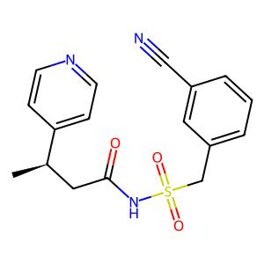 . | [=C][C][C][C][/C][C][C][=C][C][=C][Branch1][=S+1][Cl][C][Branch1][C][Cl][=C][Ring1][Branch2][Ring1][C][=Branch1][/C][C][P+1][=C][Ring1][=C][Branch1][=P+1][Cl][C][Branch1][C][Cl][=C][Ring1][Branch2][C] | 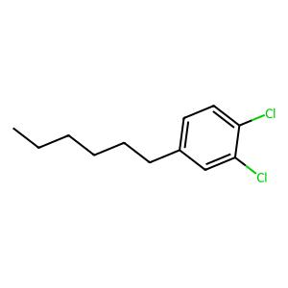 .

 | [O][=C][Branch2][Ring1][Branch2][N][C@@H1][Branch1][#C][C][=C][C][=C][Branch1][C][F][C][Branch1][C][Cl][=C][Ring1][Branch2][C][C][C][Ring1][Ring1][N][C@H1][C][C][N][C][C@H1][Ring1][#Branch1][C][C][Ring1][Branch2] | 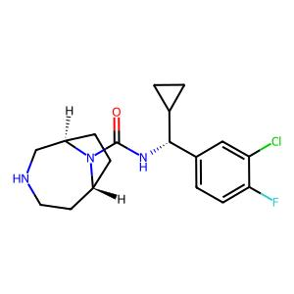 . | [Cl][=C][C][C][C][C][C][/C][C][C][=C][C][=C][Branch1][=S+1][Cl][C][Branch1][P+1][Cl][=C][=C][C][C][C][C][C][C][/C][C][C][=C][C][P][Branch1][=S+1][Cl][C][Branch1][=O+1][Cl] | 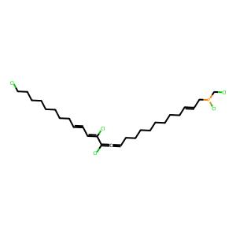 .

 | [C][N][Branch2][Ring1][Branch1][C][C@@H1][C][C@H1][Branch1][C][F][C][N][Ring1][=Branch1][C][C][=C][C][=N][N][Ring1][Branch1][C][C][=Branch1][C][=O][C@@H1][C][C][C][N][Ring1][Branch1][C][=Branch1][C][=O][C][=C][C][=C][C][=C][Ring1][=Branch1][O] | 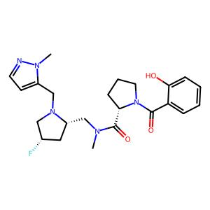 . | [=C][C][C][C][C][C][/C][C][C][=C][C][=C][Branch1][=S+1][Cl][C][Branch1][P+1][Cl][=C][C][C][C][C][C][/C][C][C][=C][C][=C][Branch1][=B-1][Cl][C][Branch1][C][Cl][=C][Ring2][Branch2] | 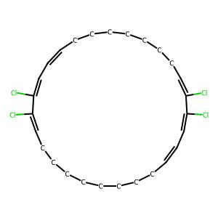 .

 | [C][O][C][=Branch1][C][=O][C][C][=C][S][C][Branch2][Ring1][N][N][C][=Branch1][C][=O][C][N][C][=Branch1][C][=O][N][C@][Branch1][=Branch2][C][C][C][C][C@@H1][Ring1][=Branch1][C][C][Ring1][N][=O][=N][Ring2][Ring1][=Branch1] | 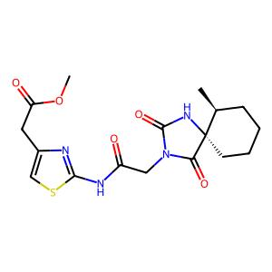 . | [C][C][C][C][/C][C][C][=C][C][=C][Branch1][=S+1][Cl][C][Branch1][C][#C][=C][Ring1][Branch2][C][=C][C][/C][C][C][=C][C][=C][Branch1][=S+1][Cl][C][Branch1][C][Cl][=C][Ring1][Branch2][C][C] | 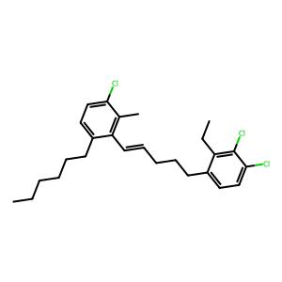 .

 | [C][C][C][C@H1][Branch1][C][C][S][=Branch1][C][=O][=Branch1][C][=O][N][C][C][C][N][C][C][C][S][Ring1][Branch1][=Branch1][C][=O][=O] | 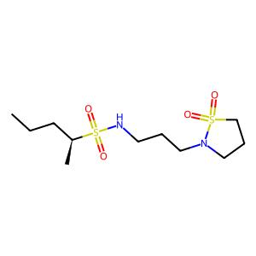 . | [=C][C][=Branch1][C][=O][C][=C][C][=C][C][=C][Ring1][=Branch1][O][C][C][Ring1][#C][=Branch1][C][#Branch2][=C][\C][=C][C][=C][C][=C][Ring1][=Branch1][N][C][Branch1][C][C][=O][=C][Ring2][Ring1][Branch1] | 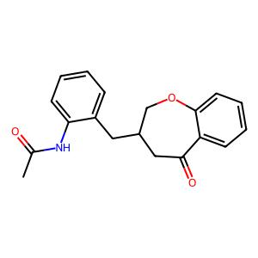 .

 | [N][#C][C][=C][C][=C][Branch2][Ring1][N][C][=Branch1][C][=O][N][C][C][C][Branch1][=C][C][C][=C][C][Branch1][C][F][=C][C][=C][Ring1][#Branch1][F][C][C][Ring1][#C][NH1][Ring2][Ring1][=Branch1] | 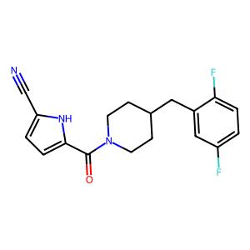 . | [N+1][#P-1][C][#P-1][C][C][C][/C][C][C][=C][P+1][#P][Branch1][=S+1][Cl][P-1][Branch1][C][Cl][=C][C][C][C][C][/C][C][C][=C][C][=C][Branch1][=B-1][Cl][C][Branch1][#P+1][Cl][=C][Ring2][Branch2] | 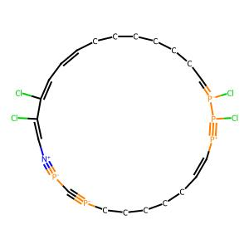 .

 | [C][N][Branch1][P][C][=Branch1][C][=O][C][=C][N][Branch1][C][C][C][=C][C][Ring1][#Branch1][=O][C@@H1][C][C][N][Branch1][#C][C][=Branch1][C][=O][C][=C][N][Branch1][C][C][C][=N][Ring1][=Branch1][C][Ring1][=N] | 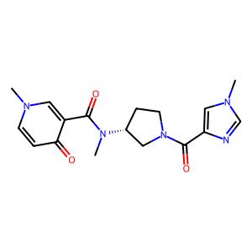 . | [C][C][C][C][/C][C][C][=C][C][=C][Branch1][=B-1][Cl][C][Branch1][C][Branch2][=C][Ring2][Branch2][Ring1][C][C][=Branch1][C][C][C][=C][C][=C][C][Branch1][Ring1][C][C][=C][Ring1][Branch2][N][C] | 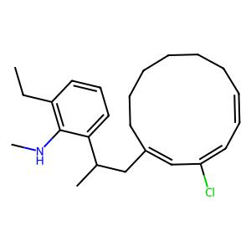 .

 | [C][C@H1][Branch2][Ring1][Branch2][N][C][=Branch1][C][=O][N][C][C@@H1][Branch1][C][O][C][=C][Branch1][C][F][C][=C][C][=C][Ring1][#Branch1][Cl][C@H1][Branch1][C][C][N][C][C][O][C][C][Ring1][=Branch1] | 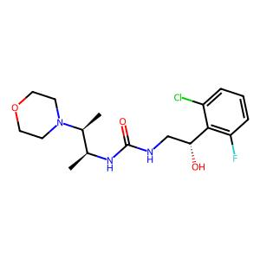 . | [=C][Ring2][/C][C][C][=C][C][=C][Branch1][=S+1][Cl][C][Branch1][C][Cl][=C][Ring1][Branch2][=Branch1][=C][Ring2][/C][C][C][=C][C][=C][Branch1][=Branch3][Cl][C][Branch1][C][Cl][=C][Ring1][Branch2][C][=Branch1] |  .

 | [O][=C][Branch1][O][N][C][C][N][C][=C][N][=C][Ring1][Branch1][N][C][C][Branch1][N][C][=C][C][=C][C][Branch1][C][Br][=C][Ring1][#Branch1][C][C][C][C][Ring1][N] |  . | [C][=C][C][Branch1][C][=Branch1][=C][C][=C][Ring1][#Branch1][F][C][C][P-1][#C][NH1][Ring2][Branch3][=Branch1][C][C][=Branch1][/C][C][C][=C][C][=C][Branch1][C][Cl][C][Branch1][C][Cl][=C][Ring1][Branch2][C] |  .

 | [C][S][C][=C][C][=C][Branch1][C][C][C][Branch2][Ring1][#Branch2][N][C][=Branch1][C][=O][C][=Branch1][C][=O][N][C@@H1][C][N][Branch1][=Branch1][C][C][C][Ring1][Ring1][C][C@@H1][Ring1][Branch2][C][=C][Ring2][Ring1][=Branch1] |  . | [=C][#P-1][=P+1][=P-1][C][C][C][C][/C][C][C][P-1][C][#P][Branch1][=S+1][Cl][=C-1][Branch1][C][Cl][#P-1][=P+1][=P-1][C][C][C][C][/C][C][C][P-1][C][#P][Branch1][=S+1][Cl][=C-1][Branch1][C][Cl] |  .

 | [C][C][Branch1][C][C][C@][Branch1][Ring1][C][O][C][C][C][N][Branch2][Ring1][Branch2][C][=Branch1][C][=O][C][=Branch1][C][=O][N][C][C][=C][C][=Branch1][C][=O][N][Branch1][C][C][C][=Ring1][Branch2][C][Ring2][Ring1][Branch1] |  . | [Branch1][C][C][C][/C][C][C][=C][C][=C][Branch1][=S+1][Cl][C][Branch1][C][Cl][=C][Ring1][Branch2][=C][=C][C][C][C][C][C][/C][C][C][=C][C][=C][Branch1][=S+1][Cl][C][Branch1][C][Cl][=C] |  .

 | [C][C][C@@H1][Branch1][Ring2][C][S][C][N][Branch1][C][C][C][=Branch1][C][=O][C][=Branch1][C][=O][N][C][C][=C][C][=N][C][=N][N][Ring1][Branch1][C][=Ring1][=Branch2] |  . | [=C][=C][C][C][C][C][C][C][/C][C][C][=C][C][P][Branch1][=S+1][Cl][C][Branch1][=O+1][Cl][N+1][#P-1][C][#P-1][C][C][C][/C][C][C][=C][P+1][#P][Branch1][=S+1][Cl][P-1][Branch1][C][Cl] |  .

 | [O][=C][Branch2][Ring2][Branch1][C][O][C][=Branch1][C][=O][C][C][C][N][Branch2][Ring1][Ring1][C][=Branch1][C][=O][C][=C][C][=C][C][=C][C][=C][C][=C][Ring1][#Branch2][Ring1][=Branch1][C][C][Ring2][Ring1][C][N][C][C][=Branch1][C][=O][C][=C][C][=C][C][=C][Ring1][=Branch1] |  . | [#Branch2][Branch3][\C][=C][C][=C][C][=C][Ring1][=Branch1][N][C][Branch1][C][C][=O][=C][Ring2][Ring1][Branch1][#Branch1][C][C][C][C][=C][C][=C][C][Branch1][Ring1][C][C][=C][Ring1][Branch2][N][C][#Branch1][C][C] |  .

 | [C][C@@H1][Branch2][Ring1][Branch1][C][N][C][=Branch1][C][=O][C][=Branch1][C][=O][N][C][C@H1][C][N][C][C][O][Ring1][=Branch1][N][C][C][C][C][C][Ring1][=Branch1] |  . | [C][N][C][=Branch1][C][=O][C][=C][C][=C][Branch1][C][F][C][=C][Ring1][#Branch1][=C][Ring2][=Branch1][#Branch2][=C][\C][=C][C][=C][C][=C][Ring1][=Branch1][N][C][Branch1][C][C][H][=C][Ring2][Ring1][Branch1] |  .

 | [C][C@@H1][Branch2][Ring1][=Branch1][N][C][=Branch1][C][=O][C][=C][N][=N][N][Ring1][Branch1][C][C][=C][C][=C][C][=C][Ring1][=Branch1][C@@H1][Branch1][=Branch2][C][=C][C][=C][C][=C][Ring1][=Branch1][N][Branch1][C][C][C] |  . | [Branch2][C][#Branch2][C][/C][C][C][=C][C][=C][#Branch1][=B-1][Cl][C][Branch1][C][Cl][=C][Ring1][Branch2][C][Ring1][C][=Branch1][/C][C][P+1][=C][C][=C][Branch1][=P+1][Cl][C][Branch1][C][Cl][=C][Ring1][Branch2][C] |  .

 | [C][O][C][=Branch1][C][=O][C][=C][C][=C][Branch2][Ring2][Branch2][N][C][C][N][Branch2][Ring1][N][C][=Branch1][C][=O][C][=C][C][Branch1][N][C][=C][C][=C][Branch1][C][F][C][=C][Ring1][#Branch1][=C][Branch1][C][C][S][Ring1][=N][C][C][Ring2][Ring1][Branch1][N][=N][Ring2][Ring1][O] |  . | [Ring1][C][=Branch1][/C][C][P+1][=C][C][=C][Branch1][=P+1][Cl][C][Branch1][C][Cl][=C][Ring1][Branch2][C][#Branch2][=C][\C][=C][C][=C][C][=C][Ring1][=Branch1][N][C][Branch1][C][C][H][=C][Ring2][Ring1][Branch1] |  .

 | [C][C][Branch1][C][C][O][C][C][S][=Branch1][C][=O][=Branch1][C][=O][N][C][C][=Branch1][C][=O][N][C][=C][C][=C][C][Branch1][=Branch2][C][=N][N][=N][N][Ring1][Branch1][C][=C][Ring1][N] |  . | [Branch1][C][C][C][/C][C][C][=C][C][=C][Branch1][=Branch3][Cl][C][Branch1][C][Cl][=C][Ring1][Branch2][Ring1][C][#Branch1][C][C][/C][C][C][=C][C][=C][Branch1][=B-1][Cl][C][Branch1][C][Cl][#C][Ring2] |  .

 | [C][N][C][=Branch1][C][=O][C@H1][Branch1][C][C][N][C][C][C@H1][Branch2][Ring1][Ring2][N][C][=Branch1][C][=O][C][C][=C][C][Branch1][C][F][=C][C][=C][Ring1][#Branch1][O][C][C][Ring2][Ring1][C] |  . | [C][#Branch2][C][/C][C][C][=C][C][=C][#Branch1][=B-1][Cl][C][Branch1][C][Cl][=C][Ring1][Branch2][C][#Branch2][=C][\C][=C][C][=C][C][=C][Ring1][=Branch1][N][C][Branch1][C][C][=O][=C][Ring2][Ring1][Branch1] |  .

 | [N][C][=Branch1][C][=O][C@@H1][Branch1][N][C][=C][C][=C][Branch1][C][Cl][C][=C][Ring1][#Branch1][N][C][C][N][Branch2][Ring1][Ring1][C][=Branch1][C][=O][C][C@@H1][C][C][S][=Branch1][C][=O][=Branch1][C][=O][C][Ring1][#Branch1][C][C][Ring1][S] |  . | [=Branch1][C][=Branch1][H][C][C][=C][C][=C][C][=Ring3][Ring1][C][C][=C][Ring1][Branch2][N][C][=C][Ring1][=Branch2][=Branch1][C][C][=N][O][C][Branch1][#O+1][C][=C][Ring1][=Branch1][C@H1][Branch1][P-1][C][C][C] |  .

 | [O][=C][Branch1][O][N][C][C][=C][C][=C][C][=C][Ring1][=Branch1][N][C][Branch2][Ring1][=Branch1][C][=Branch1][C][=O][N][C@H1][C][C][O][C@@][Branch1][#Branch1][C][C][S][C][Ring1][Branch1][C][Ring1][#Branch2][C][C][C][C][Ring2][Ring1][C] |  . | [C][C][C][C][/C][C][C][=C][C][=C][Branch1][=B-1][Cl][C][Branch1][C][Branch2][=C][Ring2][Branch2][C][C][=Branch1][/C][C][C][=C][C][=C][Branch1][C][Cl][C][Branch1][C][Cl][=C][Ring1][Branch2][C] |  .

 | [C][C][O][C@@][Branch2][Ring2][=N][C][=N][N][=C][Branch2][Ring1][=Branch2][N][C][C][C][Branch1][#C][N][C][=Branch1][C][=O][N][C][C][C][C][C][C][Ring1][=Branch1][C][C][Ring1][S][N][Ring2][Ring1][Branch1][C][C][Branch1][C][F][Branch1][C][F][F][C][C][O][C][Ring2][Ring1][#C] |  . | [=Branch1][#Branch2][=C][\C][=C][C][=C][C][=C][Ring1][=Branch1][N][C][Branch1][C][C][=O][=C][Ring2][Ring1][Branch1][C][O][C][=C][C][=C][C][Branch2][Ring1][N][C@@H1][C][C@H1][Ring1][Branch2][C][N][C][=Branch1][C][C] |  .

 | [C][C][Branch1][C][C][C][N][C][C][O][C@H1][Branch2][Ring1][#Branch1][C][N][C][=Branch1][C][=O][N][C][C@@H1][Branch1][C][C][O][C][=C][C][=C][C][=C][Ring1][=Branch1][F][C][Ring2][Ring1][=Branch1] |  . | [C][C][=Branch1][/C][C][C][=C][C][=C][Branch1][C][Cl][C][Branch1][C][Cl][=C][Ring1][Branch2][C][=Branch1][C][=O][N][C][=C][C][=C][C][=C][=Ring1][=Branch1][F][C][=C][C][=C][#B][C][F][C] |  .

 | [C][O][C][C][N][C][C][N][C][=Branch1][C][=O][C][=C][C][=C][N][Ring1][Branch1][C][C][=C][C][=C][S][Ring1][Branch1] |  . | [#Branch2][=C][\C][=C][C][=C][C][=C][Ring1][=Branch1][N][C][Branch1][C][C][H][=C][#N][Ring1][Branch1][Cl][N+1][#P-1][C][C][C][C][C][/C][C][C][=C][P-1][#P][Branch1][=S+1][Cl][C][Branch1][C] |  .

 | [C][C][O][C][=Branch1][C][=O][C@@H1][Branch1][C][C][C@H1][Branch1][C][C][N][C][=Branch1][C][=O][N][C][=C][C][=C][C][=C][Ring1][=Branch1][C][C][N][Branch1][C][C][C] |  . | [=C][C][C][C][C][/C][C][C][=C][C][=C][Branch1][=B-1][Cl][C][Branch1][C][Cl][=C][Ring2][Branch2][C][#Branch2][C][/C][C][C][=C][C][=C][#Branch1][=B-1][Cl][C][Branch1][C][Cl][=C][Ring1][Branch2][C] |  .

 | [C][C][Branch1][C][C][C@H1][Branch1][Ring1][C][N][C][=Branch1][C][=O][N][C@@H1][C][C][N][Branch1][=Branch2][C][=C][C][=C][C][=C][Ring1][=Branch1][C][Ring1][O][=O] |  . | [=C][C][C][C][C][/C][C][C][=C][C][=C][Branch1][=B-1][Cl][C][Branch1][C][Cl][=C][Ring2][Branch2][#P-1][C][C][C][C][C][/C][C][C][=C][C][#P][Branch1][=S+1][Cl][C][Branch1][C][Cl][=C] |  .

 | [C][#C][C][C][C][N][C][=Branch1][C][=O][N][C@H1][Branch1][C][C][C][=C][C][=C][Branch1][C][Cl][C][=C][Ring1][#Branch1] |  . | [C][#Branch2][C][/C][C][C][=C][C][=C][#Branch1][=B-1][Cl][C][Branch1][C][Cl][=C][Ring1][Branch2][C][#Branch2][=C][\C][=C][C][=C][C][=C][Ring1][=Branch1][N][C][Branch1][C][C][H][=C][Ring2][Ring1][Branch1] |  .

 | [C][C@H1][C][C][C][C@H1][Branch2][Ring1][#C][N][C][=Branch1][C][=O][N][C][Branch1][C][C][Branch1][C][C][C][=C][N][Branch1][=Branch2][C][=C][C][=C][C][=C][Ring1][=Branch1][N][=N][Ring1][O][C][Ring2][Ring1][Branch2] |  . | [=C][C][C][C][/C][C][C][=C][C][=C][Branch1][=S+1][Cl][C][Branch1][C][Cl][=C][Ring1][Branch2][=C][C][C][C][C][C][/C][C][C][=C][C][=C][Branch1][=S+1][Cl][C][Branch1][P+1][Cl][=C] |  .

 | [C][C][O][C][=Branch1][C][=O][C][C][C][C][N][C][C][N][Branch1][=C][C@@H1][Branch1][Ring1][C][#N][C][=C][C][=C][C][=C][Ring1][=Branch1][C][C][Ring1][#C] |  . | [N+1][#P-1][C][#P-1][C][C][C][/C][C][C][=C][P+1][#P][Branch1][=C-1][Cl][C][Branch1][C][Cl][=C][C][C][C][C][/C][C][C][=C][C][=C][Branch1][=B-1][Cl][C][Branch1][C][Branch2][=C][Ring2][Branch2] |  .

 | [C][C][=C][C][=C][Branch2][Ring1][Branch1][C][=Branch1][C][=O][N][C][=N][N][=C][Branch1][#Branch1][C][C][Branch1][C][C][C][S][Ring1][=Branch2][C][=C][Ring2][Ring1][C][N+1][=Branch1][C][=O][O-1] |  . | [C][C][C][C][/C][C][C][=C][C][=C][Branch1][=S+1][Cl][C][Branch1][C][Cl][=C][Ring1][Branch2][=C][P+1][#P-1][C][#P-1][C][C][C][/C][C][C][=C][C][#P][Branch1][=S+1][Cl][C][Branch1][C][Cl] |  .

 | [C][O][C][=Branch1][C][=O][C@@H1][Branch1][#Branch1][C][C][Branch1][C][C][C][N][C][=Branch1][C][=O][C][N][C][=Branch1][C][=O][O][C][=C][C][Branch1][=Branch2][S][Branch1][C][N][=Branch1][C][=O][=O][=C][C][=C][Ring1][#Branch2][Ring1][=C] |  . | [=C][=C][C][C][C][C][C][/C][C][C][=C][C][=C][Branch1][=S+1][Cl][C][Branch1][C][Cl][=C][=C][C][C][C][C][C][C][/C][C][C][=C][C][P][Branch1][=S+1][Cl][C][Branch1][=O+1][Cl] |  .

 | [C][C@@H1][O][C][C][C@H1][Ring1][Branch1][C][=Branch1][C][=O][N][C][C][C][N][Branch1][S][C][C][=C][C][=C][Branch1][C][Cl][C][Branch1][C][Cl][=C][Ring1][Branch2][C][C][Ring1][#C] |  . | [C][C][C][C][/C][C][C][=C][C][=C][Branch1][=S+1][Cl][C][Branch1][C][Cl][=C][Ring1][Branch2][C][#Branch2][C][/C][C][C][=C][C][=C][#Branch1][=B-1][Cl][C][Branch1][C][Cl][=C][Ring1][Branch2][C] |  .

 | [C][C][=C][N][=C][N][Ring1][Branch1][C][C][=Branch1][C][=O][N][C][C][C@@H1][Branch2][Ring1][C][N][C][C][=N][N][=C][Branch1][C][C][N][Ring1][=Branch1][C][C][C][Ring1][Ring1][C][Ring1][S] |  . | [Ring1][C][=Branch1][/C][C][P+1][=C][C][=C][Branch1][=P+1][Cl][C][Branch1][C][Cl][=C][Ring1][Branch2][C][Branch2][C][=Branch1][C][C][C][=C][C][=C][C][Branch1][Ring1][C][C][=C][Ring1][Branch2][N][C][#Branch2] |  .

 | [C][C][C][N][Branch1][C][C][C][C][=Branch1][C][=O][N][C][C][N][Branch1][=C][C][=Branch1][C][=O][C][=C][C][=C][C][=C][Ring1][=Branch1][O][C][C][Ring1][#C] |  . | [C][=Branch1][/C][C][P+1][=C][C][=C][Branch1][=P+1][Cl][C][Branch1][C][Cl][=C][Ring1][Branch2][C][C][C][Ring1][=Branch2][=Branch1][C][C][=N][O][C][Branch1][P-1][C][=C][Ring1][=Branch1][C@H1][Branch1][P-1][C][C][C] |  .

 | [C][N][C][=C][C][=Branch1][Ring2][=N][Ring1][Branch1][C][C][C][C@@H1][Ring1][#Branch1][C][=Branch1][C][=O][N][C][C@][Branch1][#Branch1][C][C][C][O][Ring1][Branch1][C@H1][Ring1][Branch2][C][C][C][Ring1][Ring1] |  . | [C][#Branch2][C][/C][C][C][=C][C][=C][#Branch1][=B-1][Cl][C][Branch1][C][Cl][=C][Ring1][Branch2][C][=C][C][C][C][/C][C][C][=C][C][=C][Branch1][=S+1][Cl][C][Branch1][C][Cl][=C][Ring1][Branch2] |  .

 | [C][C][=N][O][C][Branch2][Ring2][Ring1][C][C][C][N][Branch2][Ring1][#Branch1][C][=Branch1][C][=O][N][C@@H1][Branch1][#Branch2][C][=N][C][=C][C][=C][Ring1][=Branch1][C][C][Branch1][C][C][C][C][C][Ring2][Ring1][Ring2][=N][Ring2][Ring1][=Branch2] |  . | [=C][Ring2][/C][C][C][=C][C][=C][Branch1][=S+1][Cl][C][Branch1][C][Cl][=C][Ring1][Branch2][C][=Branch1][C][=O][N][C][=C][C][=C][C][=C][Ring1][=Branch1][F][C][=C][C][=C][#B][C][F][C] |  .

 | [C][N][C][=N][N][=C][Ring1][Branch1][C@H1][C][C][C][N][Branch2][Ring1][S][C][=N][C][Branch1][=Branch2][C][=C][N][=C][C][=N][Ring1][=Branch1][=N][C][S][C][=C][Branch1][=Branch1][C][Ring1][#C][=Ring1][Branch1][C][C][C][C][Ring1][#Branch1][C][Ring2][Ring1][=Branch2] |  . | [C][C][C][C][/C][C][C][=C][C][=C][Branch1][=S+1][Cl][C][Branch1][C][Cl][=C][Ring1][Branch2][N+1][#P-1][C][#P-1][C][C][C][/C][C][C][=C][P+1][#P][Branch1][=C-1][Cl][C][Branch1][C][Cl] |  .

 | [C][O][C][C][=C][C][=C][Branch2][Ring1][#Branch1][C][=Branch1][C][=O][N][C][C][N][Branch1][=Branch2][C][C][O][C][Branch1][C][C][C][C][C][Ring1][N][O][Ring2][Ring1][Ring1] |  . | [#P-1][C][C][C][C][C][/C][C][C][=C][C][#P][Branch1][=S+1][Cl][C][Branch1][C][Cl][=C][N+1][#P-1][C][#P-1][C][C][C][/C][C][C][=C][P+1][#P][Branch1][=S+1][Cl][C][Branch1][C][Cl][=C] |  .

 | [N][C][=Branch1][C][=O][N][C][C][=C][C][=C][Branch2][Ring1][=Branch2][C][=Branch1][C][=O][N][C][C][C][N][Branch1][#Branch2][C][=Branch1][C][=O][C][Branch1][C][N][=O][C][C][Ring1][O][C][=C][Ring2][Ring1][Ring2] |  . | [=C][Ring2][/C][C][C][=C][C][=C][Branch1][=S+1][Cl][C][Branch1][C][Cl][=C][Ring1][Branch2][=Branch1][#Branch2][=C][\C][=C][C][=C][C][=C][Ring1][=Branch1][N][C][Branch1][C][C][=O][=C][Ring2][Ring1][Branch1] |  .

 | [C][C][Branch1][C][C][C][C][Branch2][Ring1][=C][C][N][C][=Branch1][C][=O][C][=Branch1][C][=O][N][C][C][=C][N][Branch1][#Branch2][C][C][=C][C][=N][C][=C][Ring1][=Branch1][N][=Ring1][N][C][C][Ring2][Ring1][=Branch1] |  . | [=C][C][C][C][C][/C][C][C][=C][C][=C][Branch1][=B-1][Cl][C][Branch1][C][Cl][=C][Ring2][#Branch2][#Branch2][=C][\C][=C][C][=C][C][=C][Ring1][=Branch1][N][C][Branch1][C][C][H][=C][#N][Ring1][Branch1] |  .

 | [C][N][Branch1][O][C][C][C][Branch1][C][F][Branch1][C][F][F][C][=Branch1][C][=O][C][C][N][C][=Branch1][C][=O][NH1][C][=Branch1][C][=O][C][=C][C][=C][C][=C][Ring1][=Branch1][Ring1][N] |  . | [N+1][#P-1][C][#P-1][C][C][C][/C][C][C][=C][P+1][#P][Branch1][=S+1][Cl][P-1][Branch1][C][Cl][P+1][#P-1][C][#P-1][C][C][C][/C][C][C][=C][C][#P][Branch1][=S+1][Cl][C][Branch1][C][Cl][=C] |  .

 | [C][C][O][C][=Branch1][C][=O][C][=C][Branch1][C][C][NH1][C][Branch2][Ring1][O][C][=Branch1][C][=O][N][C@@H1][Branch1][Branch2][C][C][=Branch1][C][=O][O][C][C][=C][C][=C][Branch1][C][F][C][=C][Ring1][#Branch1][=C][Ring2][Ring1][=Branch1][C] |  . | [Cl][#P-1][=P+1][=P-1][C][C][C][C][/C][C][C][=C][C][#P][Branch1][=S+1][Cl][=C-1][Branch1][C][Cl][#P-1][=P+1][=P-1][C][C][C][C][/C][C][C][=C][C][#P][Branch1][=S+1][Cl][=C-1][Branch1][C][Cl] |  .

 | [C][C][C][C][C][C][C][C][Branch1][#C][C][=Branch1][C][=O][N][C@@H1][Branch1][C][C][C][Branch1][C][N][=O][C][C][Ring1][=C] |  . | [C][C][C][C][C][/C][C][C][=C][C][=C][Branch1][=S+1][Cl][C][Branch1][=O+1][Cl][=C][Ring1][C][C][C][C][C][/C][C][C][=C][C][=C][Branch1][=B-1][Cl][C][Branch1][C][Cl][=C][Ring2][Branch2] |  .

 | [C][N][C][C@H1][Branch2][Ring1][N][C][=Branch1][C][=O][N][C@@H1][C][C][N][Branch1][=C][C][=Branch1][C][=O][C][=C][C][=C][C][=C][Ring1][=Branch1][O][C][Ring1][=C][N][C][Ring2][Ring1][=Branch1][=O] |  . | [=C][C][C][C][C][/C][C][C][=C][C][=C][Branch1][=S+1][Cl][C][Branch1][C][Cl][=C][Ring1][Branch2][=C][C][C][C][C][C][/C][C][C][=C][C][=C][Branch1][=S+1][Cl][C][Branch1][P+1][Cl][=C] |  .

 | [C][C][=C][C][=C][Branch1][C][F][C][Branch2][Ring1][N][C][N][Branch1][C][C][C][=Branch1][C][=O][C][C][N][C][=Branch1][C][=O][C][=C][C][=C][Branch1][C][F][C][=C][Ring1][#Branch1][=C][Ring2][Ring1][Branch2] |  . | [=C][C][C][C][C][C][C][/C][C][C][=C][C][P][Branch1][=S+1][Cl][C][Branch1][=O+1][Cl][=C][P+1][#P-1][C][S][C][C][C][/C][C][C][=C][C][#P][Branch1][=S+1][Cl][C][Branch1][C][Cl] |  .

 | [C][C@H1][Branch2][Ring2][#Branch1][N][C][=Branch1][C][=O][C@@H1][Branch1][C][C][O][C][=Branch1][C][=O][C][=C][C][=C][C][=C][Ring1][=Branch1][O][C][C][=Branch1][C][=O][N][C][=C][C][=C][C][=C][Ring1][=Branch1][F][C][=C][C][=C][Branch1][C][F][C][=C][Ring1][#Branch1] |  . | [C][N][C][=Branch1][C][=O][C][=C][C][=C][Branch1][C][F][C][=C][Ring1][#Branch1][=C][Ring2][=Branch1][#Branch2][=C][\C][=C][C][=C][C][=C][Ring1][=Branch1][N][C][Branch1][C][C][=O][=C][Ring2][Ring1][Branch1] |  .

 | [C][O][C][=C][C][=C][C][=C][Ring1][=Branch1][C@H1][C][C][C@H1][Branch1][C][C][C][N][Ring1][#Branch1][C][=Branch1][C][=O][C][=Branch1][C][=O][N][C][C][=N][N][Branch1][C][C][C][=Ring1][=Branch1][C] |  . | [=C][C][C][C][/C][C][C][=C][C][=C][Branch1][=S+1][Cl][C][Branch1][C][Cl][=C][Ring1][Branch2][C][C][C][C][/C][C][C][=C][C][=C][Branch1][=S+1][Cl][C][Branch1][C][Cl][=C][Ring1][Branch2] |  .

 | [C][C][=N][O][C][Branch1][C][C][=C][Ring1][=Branch1][C@H1][Branch1][C][C][C][C][=Branch1][C][=O][N][C][C][C][=C][S][C][Branch1][=Branch1][C][Branch1][C][C][C][=N][Ring1][Branch2] |  . | [C][C][=Branch1][/C][C][C][=C][C][=C][Branch1][C][Cl][C][Branch1][C][Cl][=C][Ring1][Branch2][C][#Branch2][=C][\C][=C][C][=C][C][=C][Ring1][=Branch1][N][C][Branch1][C][C][=O][=C][Ring2][Ring1][Branch1] |  .

 | [C][O][C][=C][C][=C][Branch2][Ring1][O][C][N][C][=Branch1][C][=O][N][C][C][C][Branch1][O][C@@H1][Branch1][C][C][N][C][Branch1][C][C][=O][C][C][Ring1][N][C][Branch1][=Branch2][C][Branch1][C][F][Branch1][C][F][F][=C][Ring2][Ring1][#Branch2] |  . | [Branch1][C][C][C][/C][C][C][=C][C][=C][Branch1][=S+1][Cl][C][Branch1][C][Cl][=C][Ring1][Branch2][N+1][#P-1][C][#P-1][C][C][C][/C][C][C][=C][P+1][#P][Branch1][=S+1][Cl][C][Branch1][C][Cl][=C] |  .

 | [C][O][C][=C][C][=C][Branch2][Ring2][=C][C@H1][Branch1][C][O][C][N][C][=Branch1][C][=O][N][C][C][=C][C][=N][C][Branch2][Ring1][=Branch1][N][C][C][N][Branch1][N][C][=C][C][=C][Branch1][C][F][C][=C][Ring1][#Branch1][C][C][Ring1][=N][=C][Ring2][Ring1][Ring1][C][=C][Ring2][Ring1][P] |  . | [P+1][#P-1][C][#P-1][C][C][C][/C][C][C][=C][C][#P][Branch1][=S+1][Cl][C][Branch1][C][Cl][=C][C][C][C][C][/C][C][C][=C][C][=C][Branch1][=B-1][Cl][C][Branch1][C][Cl][=C][Ring2][Branch2] |  .

 | [C][N][Branch2][Ring1][Ring2][C][=Branch1][C][=O][C][=C][C][=N][C][=C][N][=C][Ring1][=Branch1][C][=C][Ring1][#Branch2][F][C@@H1][C][=C][C][Branch1][C][Cl][=C][C][Branch1][C][Cl][=C][Ring1][Branch2][C][C@H1][Ring1][O][O] |  . | [Ring1][C][=Branch1][/C][C][P+1][=C][C][=C][Branch1][=P+1][Cl][C][Branch1][C][Cl][=C][Ring1][Branch2][C][Branch2][C][#Branch2][C][/C][C][C][=C][C][=C][#Branch1][=B-1][Cl][C][Branch1][C][Cl][=C][Ring1][Branch2] |  .

 | [C][C][=C][C][=C][Branch2][Ring2][Ring1][C][=N][N][=C][Branch2][Ring1][Branch2][C@@H1][Branch1][C][C][N][C][C][C][Branch1][#Branch2][O][C][C@H1][C][C][O][C][Ring1][Branch1][C][C][Ring1][=N][O][Ring2][Ring1][Ring2][C][=C][Ring2][Ring1][#Branch2] |  . | [=Branch1][C][=Branch1][H][C][C][=C][C][=C][C][=Ring3][Ring1][C][C][=C][Ring1][Branch2][N][C][=C][C][=Branch1][/C][C][P+1][=C][C][=C][Branch1][=P+1][Cl][C][Branch1][C][Cl][=C][Ring1][Branch2][C][=Ring1] |  .

 | [C][C@@H1][Branch1][=N][N][C][=Branch1][C][=O][C][C][C][C][C][Ring1][Branch1][C][=Branch1][C][=O][N][Branch1][#Branch1][C][C][=Branch1][C][=O][O][C][C][=C][C][=C][Branch1][C][Cl][C][=C][Ring1][#Branch1] |  . | [C][=Branch1][/C][C][P+1][=C][C][=C][Branch1][=P+1][Cl][C][Branch1][C][Cl][=C][Ring1][Branch2][C][C][=Branch1][C-1][=O][N][C][=C][C][=C][C][=C][=Ring1][=Branch1][F][C][=C][C][=C][#B][C][F][C] |  .

 | [C][O][C][=C][C][=C][C][=C][Ring1][=Branch1][S][C][C][=N][N][=C][Branch1][#C][N][C][C][S][=Branch1][C][=O][=Branch1][C][=O][C][C][Ring1][Branch2][N][Ring1][=N][C][C@][Branch1][C][O][C][C][O][C][Ring1][=Branch1] |  . | [N+1][#P-1][C][#P-1][C][C][C][#Branch1][C][C][=C][C][#P][Branch1][=S+1][Cl][C][Branch1][C][Cl][=C][Ring1][C][=Branch1][/C][C][P+1][=C][C][=C][Branch1][=P+1][Cl][C][Branch1][C][Cl][=C][Ring1][Branch2][C] |  .

 | [C][N][C][=Branch1][C][=O][C][=C][C][=C][Branch2][Ring1][Branch2][C][S][=Branch1][C][=O][=Branch1][C][=O][N][C@H1][Branch1][#Branch1][C][=Branch1][C][=O][O][C][C][C][C][Ring1][Ring1][C][=C][Ring2][Ring1][Ring1] |  . | [=C][C][C][C][C][C][C][/C][C][C][=C][C][P][Branch1][=S+1][Cl][C][Branch1][=O+1][Cl][N+1][#P-1][C][#P-1][C][C][C][/C][C][C][=C][P+1][#P][Branch1][=S+1][Cl][P-1][Branch1][C][Cl][=C] |  .

 | [O][=C][N][C][Branch1][#Branch1][C][C][C][C][Ring1][Branch1][C][=Branch1][C][=O][N][Ring1][#Branch2][C][C][C][=N][O][C][Branch2][Ring1][Ring1][C][C][=C][C][=C][Branch1][Branch2][N][C][=C][C][=N][Ring1][Branch1][C][=C][Ring1][O][=N][Ring1][P] |  . | [Ring1][C][=Branch1][/C][C][P+1][=C][C][=C][Branch1][=P+1][Cl][C][Branch1][C][Cl][=C][Ring1][Branch2][C][Branch1][C][C][C][/C][C][C][=C][C][=C][Branch1][=S+1][Cl][C][Branch1][C][Cl][=C][Ring1][Branch2] |  .

 | [C][C@H1][Branch2][Ring1][Ring2][C][N][C][C][N][Branch1][=Branch2][C][=C][C][=C][C][=C][Ring1][=Branch1][C][C][Ring1][N][N][C][=Branch1][C][=O][C][=C][C][=C][Branch1][Branch2][N][C][=C][C][=N][Ring1][Branch1][C][=C][Ring1][O] |  . | [C][C][C][C][C][/C][C][C][=C][C][=C][Branch1][=B-1][Cl][C][Branch1][C][Cl][=C][Ring2][Branch2][Ring1][=Branch2][=Branch1][C][C][=N][O][C][Branch1][P-1][C][=C][Ring1][=Branch1][C@H1][Branch1][P-1][C][C][C] |  .

 | [C][C][=Branch1][C][=O][C][=C][Branch1][C][C][NH1][C][Branch2][Ring1][=Branch2][C][=Branch1][C][=O][N][C][C][=C][C][=N][C][Branch1][=Branch2][N][C][C][O][C][C][Ring1][=Branch1][=C][Ring1][N][=C][Ring2][Ring1][=Branch1][C] |  . | [C][C][=Branch1][/C][C][C][=C][C][=C][Branch1][C][Cl][C][Branch1][I][Cl][=C][Ring1][Branch2][C][C][C][C][C][/C][C][C][=C][C][=C][Branch1][=S+1][Cl][C][Branch1][C][Cl][=C][Ring1][Branch2] |  .

 | [C][C][O][C][C][=N][N][=C][Branch2][Ring1][Ring1][N][Branch1][C][C][C@@H1][Branch1][C][C][C][S][=Branch1][C][=O][=Branch1][C][=O][C][C][N][Ring1][#C][C][C][=C][C][Branch1][C][Cl][=C][C][=Branch1][Ring2][=C][Ring1][#Branch1][O][C][C][O][Ring1][#Branch1] |  . | [P+1][#P-1][C][#P-1][C][C][C][/C][C][C][=C][C][#P][Branch1][=S+1][Cl][S+1][Branch1][C][Cl][N+1][#P-1][C][#P-1][C][C][C][/C][C][C][=C][P+1][#P][Branch1][=S+1][Cl][C][Branch1][C][Cl][=C] |  .

 | [C][O][C][C][C][C][C@@H1][Branch1][S][N][C][C][=N][C][=C][C][=C][C][=C][Ring1][=Branch1][S][Ring1][=Branch2][C][=C][C][=C][C][=C][Ring1][=Branch1] |  . | [=Branch1][C][=Branch1][H][C][C][=C][C][=C][C][=Ring3][Ring1][C][C][=C][Ring1][Branch2][N][C][#Branch2][=C][\C][=C][C][=C][C][=C][Ring1][=Branch1][N][C][Branch1][C][C][H][=C][Ring2][Ring1][Branch1] |  .

 | [O][=C][Branch1][Branch2][C][=C][O][C][=N][Ring1][Branch1][N][C][C][C@H1][O][C][C][N][Branch1][=N][C][=Branch1][C][=O][C][=C][O][C][C][O][Ring1][=Branch1][C@@H1][Ring1][=C][C][Ring2][Ring1][C] |  . | [=C][C][=Branch1][C][N][C][=C][C][=C][C][=C][Ring1][=Branch1][O][C][C][Ring1][#C][=Branch1][C][C][C][C][N][#Branch2][=Branch1][C][#Branch1][C][=C][C][=C][Branch1][C][F][C][=C][Ring1][#Branch1][=C][Ring2] |  .

 | [C][C][S][C][Branch2][Ring1][N][C][N][C][=Branch1][C][=O][C][C][N][S][=Branch1][C][=O][=Branch1][C][=O][C][=C][C][=C][Branch1][C][F][C][=C][Ring1][#Branch1][=N][C][=Ring2][Ring1][=Branch1][C][=C][C][=C][Branch1][C][Cl][C][=C][Ring1][#Branch1] |  . | [C][C][N][#Branch2][=Branch1][C][#Branch1][C][=C][C][=C][Branch1][C][F][C][=C][Ring1][#Branch1][=C][Ring2][C][C][=Branch1][/C][C][C][=C][C][=C][Branch1][C][Cl][C][Branch1][I][Cl][=C][Ring1][Branch2][C] |  .

 | [C][C][C@@H1][Branch2][Ring1][N][N][C][=Branch1][C][=O][N][C@H1][C][C][C][N][Branch1][O][C][C][=C][N][Branch1][C][C][N][=Ring1][=Branch1][C][Ring1][N][=O][C][C][C][C][C][C][Ring1][=Branch1] |  . | [=Branch1][C][=Branch1][H][C][C][=C][C][=C][C][=Ring3][Ring1][C][C][=C][Ring1][Branch2][N][#Branch2][#Branch2][=C][\C][=C][C][=C][C][=C][Ring1][=Branch1][N][C][Branch1][C][C][=O][=C][Ring2][Ring1][Branch1] |  .

 | [C][C][O][C][=Branch1][C][=O][C][C@@H1][Branch1][C][C][N][Branch1][C][C][C][C][=Branch1][C][=O][N][Branch1][Ring1][C][C][C][C] |  . | [Ring1][=Branch2][=Branch1][C][C][=N][O][C][Branch1][P-1][C][=C][Ring1][=Branch1][C@H1][Branch1][P-1][C][C][C][Ring1][C][=Branch1][/C][C][P+1][=C][C][=C][Branch1][=P+1][Cl][C][Branch1][C][Cl][=C][Ring1][Branch2][C] |  .

 | [C][C][C][=C][C][=C][C][=C][Ring1][=Branch1][O][C][C][C@H1][Ring1][=Branch1][N][C][=Branch1][C][=O][C][=Branch1][C][=O][N][C][=C][C][=C][Branch2][Ring1][C][C][=C][S][C][Branch1][=Branch2][N][C][C][O][C][C][Ring1][=Branch1][=N][Ring1][O][C][=C][Ring1][P] |  . | [C][Ring1][=Branch2][=Branch1][C][C][=N][O][C][Branch1][P-1][C][=C][Ring1][=Branch1][C@H1][Branch1][P-1][C][C][C][Ring1][C][=Branch1][/C][C][P+1][=C][C][=C][Branch1][=P+1][Cl][C][Branch1][C][Cl][=C][Ring1][Branch2][C] |  .

 | [C][=C][C@@H1][Branch1][C][O][C][=Branch1][C][=O][N][C][C@@H1][Branch1][C][O][C][O][C][=C][C][=C][Branch1][C][F][C][=C][Ring1][#Branch1] |  . | [=C][Ring2][/C][C][C][=C][C][=C][Branch1][=S+1][Cl][C][Branch1][C][Cl][=C][Ring1][Branch2][C][Branch1][C][C][C][/C][C][C][=C][C][=C][Branch1][=S+1][Cl][C][Branch1][C][Cl][=C][Ring1][Branch2] |  .

 | [C][O][C][=Branch1][C][=O][C][C][C][N][Branch1][=N][C][=Branch1][C][=O][C][C][=N][NH1][C][=Ring1][Branch1][C][C][C][Ring1][=C] |  . | [#P-1][=P+1][=P-1][C][C][C][C][/C][C][C][P-1][C][#P][Branch1][=S+1][Cl][=C-1][Branch1][C][Cl][=C][C][C][C][C][/C][C][C][=C][C][=C][Branch1][=B-1][Cl][C][Branch1][C][Cl][=C][Ring2][#Branch2] |  .

 | [C][C][C][C@@H1][C][N][Branch2][Ring1][=Branch1][C][=Branch1][C][=O][C][=Branch1][C][=O][N][=C][N][=C][NH1][N][Ring1][Branch1][C][Branch1][C][C][C][C][C][N][Ring2][Ring1][Ring1][C][C][=C][C][=C][C][=C][Ring1][=Branch1] |  . | [#P-1][=P+1][=P-1][C][C][C][C][/C][C][C][P-1][C][#P][Branch1][=S+1][Cl][=C-1][Branch1][C][Cl][P+1][#P-1][C][#P-1][C][C][C][/C][C][C][=C][C][#P][Branch1][=S+1][Cl][C][Branch1][C][Cl][=C] |  .

 | [C][C][=Branch1][C][=O][N][C][C][N][Branch2][Ring1][N][C][=C][C][=C][C][=C][Ring1][=Branch1][C][N][C][=Branch1][C][=O][C@H1][Branch1][C][C][S][C][=C][C][=C][C][=C][Ring1][=Branch1][C][C][Ring2][Ring1][=Branch2] |  . | [C][C][C][C][/C][C][C][=C][C][=C][Branch1][=B-1][Cl][C][Branch1][C][Branch2][=C][Ring2][Branch2][Branch1][C][C][C][/C][C][C][=C][C][=C][Branch1][=S+1][Cl][C][Branch1][C][Cl][=C][Ring1][Branch2] |  .

 | [C][C][C@H1][Branch1][C][C][C@@H1][Branch1][C][C][N][Branch2][Ring1][N][C][=Branch1][C][=O][N][C][C@H1][Branch1][O][C][=C][C][=C][Branch1][C][C][O][Ring1][=Branch1][N][C][C][O][C][C][Ring1][=Branch1][C][C][C][Ring1][Ring1] |  . | [#P-1][=P+1][=P-1][C][C][C][C][/C][C][C][P-1][C][#P][Branch1][=S+1][Cl][=C-1][Branch1][C][Cl][=C][=C][C][C][C][C][C][/C][C][C][=C][C][=C][Branch1][=S+1][Cl][C][Branch1][C][Cl][=C] |  .

 | [C][C@@H1][C][N][Branch2][Ring1][#C][C][=Branch1][C][=O][N][C@H1][C@@H1][C][N][Branch1][=C][C][=Branch1][C][=O][O][C][Branch1][C][C][Branch1][C][C][C][C][C@@H1][Ring1][N][Ring1][=N][C][C@H1][Branch1][C][C][O][Ring2][Ring1][#Branch1] |  . | [=C][N+1][#P-1][C][#P-1][C][C][C][/C][C][C][=C][P+1][#P][Branch1][=S+1][Cl][C][Branch1][C][Cl][=C][C][C][C][C][C][/C][C][C][=C][C][=C][Branch1][=S+1][Cl][C][Branch1][P+1][Cl][=C] |  .

 | [C][C][N][C][C@H1][Branch2][Ring1][#Branch1][N][C@@H1][C][C][N][Branch1][N][C][=C][C][=C][Branch1][C][F][C][=C][Ring1][#Branch1][C][Ring1][N][=O][C@@H1][Branch1][C][C][C][Ring2][Ring1][Ring2] |  . | [=C][C][=Branch1][C][=O][C][=C][C][=C][C][=C][Ring1][=Branch1][O][C][C][Ring1][#C][=Branch1][#Branch2][=C][\C][=C][C][=C][C][=C][Ring1][=Branch1][N][C][Branch1][C][C][=O][=C][Ring2][Ring1][Branch1] |  .

 | [N][C][=C][C][=C][Branch2][Ring2][=Branch2][C][=Branch1][C][=O][C][C@][Branch1][C][O][C][=Branch1][C][=O][N][Branch1][O][C][C][=C][C][=C][C][=C][Ring1][=Branch1][Cl][C][=C][C][=C][Branch1][C][Br][C][=C][Ring1][#Branch1][Ring2][Ring1][Ring2][C][=C][Ring2][Ring1][=N] |  . | [C][C][=Branch1][/C][C][C][=C][C][=C][Branch1][C][Cl][C][Branch1][C][Cl][=C][Ring1][Branch2][C][#Branch2][=C][\C][=C][C][=C][C][=C][Ring1][=Branch1][N][C][Branch1][C][C][H][=C][#N][Ring1][Branch1] |  .

 | [C][C][=Branch1][C][=O][N][C][C][C][=C][C][Branch2][Ring1][=Branch1][N][C][=Branch1][C][=O][C][Branch1][#Branch2][C][C][=C][C][=C][C][=C][Ring1][=Branch1][C][C][Ring1][#Branch2][=C][C][=C][Ring2][Ring1][Ring1][Ring2][Ring1][=Branch1] |  . | [=C][C][C][C][C][C][/C][C][C][=C][C][=C][Branch1][=S+1][Cl][C][Branch1][P+1][Cl][=C][Branch2][C][C][C][C][/C][C][C][=C][C][=C][Branch1][=B-1][Cl][C][Branch1][C][Cl][=C][Ring2][Branch2] |  .

 | [C][O][C][C][C][C][C][N][Branch2][Ring1][O][C][=Branch1][C][=O][C][Branch1][N][C][=C][C][=C][C][Branch1][C][Cl][=C][Ring1][#Branch1][C][C][=Branch1][C][=O][C][Ring1][N][C][C][Ring2][Ring1][Ring2] |  . | [C][C][N][C][=Branch1][C][=O][C][=C][C][=C][Branch1][C][F][C][=C][Ring1][#Branch1][=C][Ring2][C][=O][N][C][=C][C][=C][C][=C][Ring1][=Branch1][F][C][=C][F][=C][#B][C][F][C] |  .

 | [O][=C][Branch1][N][N][C][C][C][O][C][C][C][C][Ring1][Ring1][N][C][C][N][C][=Branch1][C][=O][C][=C][C][=N][NH1][Ring1][Branch1] |  . | [Cl][N+1][#P-1][C][C][C][C][C][/C][C][C][=C][P-1][#P][Branch1][=S+1][Cl][C][Branch1][C][Cl][#P-1][=P+1][=P-1][C][C][C][C][/C][C][C][=C][C][#P][Branch1][=S+1][Cl][=C-1][Branch1][C][Cl] |  .

 | [C][S][C@H1][Branch1][C][C][C][N][C][=Branch1][C][=O][N][Branch1][=Branch2][C][C][=C][C][=C][S][Ring1][Branch1][C@@H1][C][=C][C@@H1][Branch1][Ring1][C][O][C][Ring1][#Branch1] |  . | [C][N][C][=Branch1][C][=O][C][=C][C][=C][Branch1][C][F][C][=C][Ring1][#Branch1][=C][Ring2][=Branch1][C][Ring1][=Branch2][=Branch1][C][C][=N][O][C][Branch1][P-1][C][=C][Ring1][=Branch1][C@H1][Branch1][P-1][C][C][C] |  .

 | [O][=C][C][C][C@@H1][C][N][Branch1][#Branch2][C][C][=C][C][=N][C][=C][Ring1][=Branch1][C][C][C@H1][Ring1][=N][N][Ring1][P][C][C][C][Ring1][Ring1] |  . | [Ring1][C][=Branch1][/C][C][P+1][=C][C][=C][Branch1][=P+1][Cl][C][Branch1][C][Cl][=C][Ring1][Branch2][C][#Branch2][=C][\C][=C][C][=C][C][=C][Ring1][=Branch1][N][C][Branch1][C][C][=O][=C][Ring2][Ring1][Branch1] |  .

 | [C][C@H1][C][N][Branch2][Ring1][=Branch1][C][C][C][C][N][Branch1][O][C][C][C][=C][C][=C][C][=C][Ring1][=Branch1][C][C][Ring1][=C][C][C@H1][Branch1][C][C][O][Ring2][Ring1][=Branch1] |  . | [=C][C][C][C][C][C][C][/C][C][C][=C][C][P][Branch1][=S+1][Cl][C][Branch1][=O+1][Cl][=C][N+1][#P-1][C][#P-1][C][C][C][/C][C][C][=C][P+1][#P][Branch1][=S+1][Cl][C][Branch1][C][Cl] |  .

 | [C][O][C][=C][Branch1][C][O][N][=C][Branch1][C][O][N][=C][Ring1][Branch2][C][=Branch1][C][=O][N][C][C@@H1][C][N][Branch1][Branch1][C][C][C][F][C][C@@H1][Ring1][#Branch2][Ring1][=Branch2] |  . | [C][C][C][C][/C][C][C][=C][C][=C][Branch1][=S+1][Cl][C][Branch1][C][Cl][=C][Ring1][Branch2][=C][C][C][C][C][/C][C][C][=C][C][=C][Branch1][=B-1][Cl][C][Branch1][C][Cl][=C][Ring2][Branch2] |  .

 | [C][C][C][C][N][C][C][C][C][C@@H1][Ring1][=Branch1][C][N][C][=Branch1][C][=O][C][C][=C][C][=C][Branch1][C][C][C][Branch1][Ring1][O][C][=C][Ring1][=Branch2] |  . | [N+1][#P-1][C][#P-1][C][C][C][/C][C][C][=C][P+1][#P][Branch1][=S+1][Cl][P-1][Branch1][Ring2][Cl][=C][C][C][C][C][/C][C][C][=C][C][=C][Branch1][=B-1][Cl][C][Branch1][#P+1][Cl][=C][Ring2][Branch2] |  .

 | [C][C][C][=C][C][=N][C][Branch2][Ring1][#Branch2][C][S][C][C][=Branch1][C][=O][N][C][C][S][=Branch1][C][=O][=Branch1][C][=O][C@H1][Branch1][C][C][C@@H1][Ring1][=Branch2][C][=C][N][Ring2][Ring1][Ring2][C][=Ring2][Ring1][Branch2] |  . | [#Branch2][=C][\C][=C][C][=C][C][=C][Ring1][=Branch1][=Branch2][C][Branch1][C][C][H][=C][Ring2][Ring1][Branch1][=C][C][C][C][C][C][/C][C][C][=C][C][=C][Branch1][=S+1][Cl][C][Branch1][P+1][Cl][=C] |  .

 | [C][C][O][C][C][C][N][C][Branch1][=Branch2][C][=C][C][=C][N][=C][Ring1][=Branch1][=N][N][=C][Ring1][O][N][C][C][=Branch1][C][=O][N][C@@H1][C][C][C][C][C@@H1][Ring1][=Branch1][Ring1][O] |  . | [Branch1][#Branch1][C][C][=Branch1][#Branch3][=O][O][C][C][=C][C][=C][Branch1][C][Cl][C][=C][Ring1][#Branch1][C][#Branch2][=C][\C][=C][C][=C][C][=C][Ring1][=Branch1][N][C][Branch1][C][C][=O][=C][Ring2][Ring1][Branch1] |  .

 | [C][C][Branch1][C][C][O][C][=C][Branch1][C][F][C][=C][Branch2][Ring1][Branch2][N][C][=Branch1][C][=O][C][=Branch1][C][=O][N][Branch1][C][C][C@H1][Branch1][C][C][C][S@][Branch1][C][C][=O][C][=C][Ring2][Ring1][Ring2][F] |  . | [=C][C][C][C][C][/C][C][C][=C][C][=C][Branch1][=B-1][Cl][C][Branch1][C][Cl][=C][Ring2][#Branch2][Branch1][C][C][C][/C][C][C][=C][C][=C][Branch1][=S+1][Cl][C][Branch1][C][Cl][=C][Ring1][Branch2] |  .

 | [C][C][N][=C][Branch1][#Branch1][N][C][C][C][Ring1][Ring1][S][C][=Ring1][=Branch2][C][=Branch1][C][=O][N][C@][Branch1][C][C][Branch1][=Branch1][C][Branch1][C][N][=O][C][=C][C][=C][C][=C][Ring1][=Branch1] |  . | [#P-1][=P+1][=P-1][C][C][C][C][/C][C][C][=C][C][#P][Branch1][=S+1][Cl][=C-1][Branch1][C][Cl][P+1][#P-1][C][#P-1][C][C][C][/C][C][C][=C][C][#P][Branch1][=S+1][Cl][C][Branch1][C][Cl][=C] |  .

NSGA3 Data
NSGA3 DATA
 | INITIAL |  | TOP INDIVIDUALS |  | SETTINGS |  | PARETO FRONT
 | [C][O][C][=Branch1][C][=O][C][C][C][C][=N][C][Branch1][#C][C][S][C][C][=C][C][=C][C][Branch1][C][C][=C][Ring1][#Branch1][=N][O][Ring1][#C] | . | [Ring1][Ring1][C][C][=C][C][=C][Branch1][C+1][Cl][=P-1][Branch1][P+1][I][=P+1][Ring1][Branch2][C][C][Ring1][=N][Ring1][=N-1][C][=C][C][=C][Branch1][C][Cl][C][Branch1][P+1][Cl][=P+1][Ring1][Branch2][C][C][Ring1] |  . | Data | druglike |  .

 |  |  |  |  | Seed | 1

 |  |  |  |  | Pop_size | 100

 |  |  |  |  | N_Gen | 200

 |  |  |  |  | Sampling | Random uniform

 | [C][C][Branch1][C][C][C][=C][C][=C][C][Branch2][Ring2][=Branch2][C][=C][C][=C][Branch2][Ring1][=C][C][=N][C][Branch2][Ring1][Ring2][C][C][=Branch1][C][=O][N][C][C][S][=Branch1][C][=O][=Branch1][C][=O][C][C][Ring1][Branch2][=N][O][Ring1][S][O][Ring2][Ring1][Branch1][=C][Ring2][Ring1][O] | . | [Ring1][Ring1][C][C][=C][C][=C][Branch1][C][Cl][C][Branch1][P+1][Cl][=P+1][Ring1][Branch2][C][C][=Branch3][Ring1][Ring1][C][C][=C][C][=C][Branch1][C][Cl][C][Branch1][P+1][Cl][=P+1][Ring1][Branch2][C][C] |  . | Crossover | 1-point, 100%

 |  |  |  |  | Mutation | Random replace, 40%

 |  |  |  |  | Pareto Members | 52

 | [C][O][C][=C][C][=C][Branch2][Ring1][P][C][Branch2][Ring1][Branch2][N][C][=Branch1][C][=O][C][C][=C][C][=C][Branch1][Branch2][N][C][=N][N][=N][Ring1][Branch1][C][=C][Ring1][O][C][C][Ring2][Ring1][C][C][=C][Ring2][Ring1][Branch2] | . | [#C][C][N-1][C][=C][C][=C][Branch1][=N+1][O][C][Branch1][C][Cl][=C][Ring1][Branch2][C][=Branch3][Ring1][C][C][C][=C][C][=C][Branch1][=N+1][O][C][Branch1][=Ring3][Cl][=C][Ring1][Branch2][C][=Branch3][Ring1][=N] |  .

 |  |  |  |  | R-METRIC ALL
 |  |  |  |  |  .

 | [C][C][Branch1][C][C][C@H1][Branch1][#Branch2][N][C][C][C][O][C][C][Ring1][=Branch1][C][=Branch1][C][=O][N][C@H1][C][C][C][C@@H1][Ring1][Branch1][C][Branch1][C][C][Branch1][C][C][C] | . | [C][C][C][=C][C][=C][Branch1][=N+1][O][C][Branch1][=Ring3][Cl][=C][Ring1][Branch2][C][=Branch3][Ring1][=N][C][C][=Branch1][C][=O][N][C][=C][C][=C][C][=C][Ring1][=Branch1][H][C][#N+1][N][#C][=N] |  .

 | [O][=C][Branch1][O][N][C][C@H1][C][O][C][C][N][Ring1][=Branch1][C][=Branch1][C][=O][N][C][=C][C][=C][C][Branch1][#Branch2][C][C][Branch1][C][F][Branch1][C][F][F][=C][Ring1][O] | . | [C][Branch1][C][Ring1][=Branch1][Ring3][C][#S+1][C][=C][C][=C][Branch1][C][Cl][C][=C][Ring1][#Branch1][Branch1][#Branch2][C][=Branch1][C][=O][N][C][=C][C][=C][C][=C][Ring1][=Branch1][H][C][#N+1][C][#C][=N] |  .

 |  |  |  |  | R-METRIC LAST
 |  |  |  |  |  .

 | [O][=C][Branch2][Ring1][Ring1][C][N][C][C][C][C][C@@H1][Ring1][=Branch1][C@@H1][C][C][C][C][C@H1][Ring1][=Branch1][O][N][C][=C][Branch1][C][Cl][C][=C][C][=C][Ring1][#Branch1][Cl] | . | [#C][Ring1][N-1][C][=C][C][=C][Branch1][=N+1][O][C][Branch1][C][Cl][=C][Ring1][Branch2][C][=Branch3][Ring1][#C][C][C][C][=C][C][=C][Branch1][C][Cl][#C][Branch1][P+1][Cl][=C][Ring1][Branch2][C][=Ring1] |  .

 | [C][O][C][=C][C][=C][C][Branch2][Ring1][N][C@@H1][C][C@H1][Ring1][Ring1][C][N][C][=Branch1][C][=O][N][C][=C][C][=C][C][Branch1][=Branch1][C][Branch1][C][N][=O][=N][Ring1][=Branch2][=C][Ring2][Ring1][#Branch1] | . | [#Branch3][C][C][=C][C][=C][Branch1][C][Cl][C][Branch1][C][Cl][=C][Ring1][Branch2][C][=C][Ring1][#C][C][C][=Branch1][C][=O][N][C][=C][C][=C][C][=C][Ring1][=Branch1][F][=C-1][#Branch3][C][=C][Branch1] |  .

 | [C][C@H1][Branch1][S][N][C][=Branch1][C][=O][N][C][C@H1][C][C][=C][C][C][Ring1][=Branch1][C@@H1][C][O][C][=C][C][=C][C][=C][Ring1][=Branch1][Ring1][=Branch2] | . | [C][Branch1][C][Ring1][=C+1][Ring3][C][#S+1][C][=C][C][=C][Branch1][C][Cl][C][=C][Ring1][#Branch1][Branch1][C][C][Branch1][C][Ring1][=Branch1][C][C][C][C][=C][C][=C][Branch1][C][Cl][#C][=C][Ring1][#Branch1] |  .

 | [C][C@H1][Branch2][Ring1][=Branch1][C][C][=Branch1][C][=O][N][Branch1][C][C][C@H1][Branch1][C][C][C][=C][C][=C][N][=C][Ring1][=Branch1][C][=Branch1][C][=O][C][=C][C][=C][C][Branch1][C][F][=C][Ring1][#Branch1] | . | [Ring1][=Branch1][C][C][C][C][=C][C][=C][Branch1][C-1][Cl][C][=C][Ring1][#Branch1][N][C][#Branch2][C][C][Branch1][C][Ring1][=Branch1][C][C][C][C][=C][C][=C][Branch1][C][Cl][#C][=C][Ring1][#Branch1] |  .

 | [N][C][=C][C][=C][Branch2][Ring1][=C][C][C][=Branch1][C][=O][N][C][C][=C][C][=C][C][Branch1][=N][N][C][=Branch1][C][=O][N][C][C][C][C][Ring1][Branch1][=C][Ring1][=C][C][=C][Ring2][Ring1][=Branch2] | . | [C][C][=C][C][Branch1][Ring1][C][#N][=C][Ring1][Branch2][C][=C][C][=N][C][=C][Ring1][=Branch1][C][C][=Branch1][C][=O][N][C][=C][C][=C][C][=C][Ring1][=Branch1][Ring3][C][#Branch3][C][=B][Branch1] |  .

 | [C][N][S][=Branch1][C][=O][=Branch1][C][=O][C][C][C][N][Branch1][S][C][C][=Branch1][C][=O][N][C][=C][C][=C][C][=C][Ring1][=Branch1][C][C][C][Ring1][P] | . | [C][Branch1][C][Ring1][=Branch1][Ring3][H][P][C][=C][C][=C][Branch1][C][Cl][C][=C][Ring1][#Branch1][O][Branch1][C][C][C][=C][C][=C][Branch1][=S-1][Cl][C][Branch1][C][Cl][=C][Ring1][Branch2][C][=Branch3][Ring1] |  .

 | [C][C][O][C][=Branch1][C][=O][C@@H1][C][C][C][N][Branch2][Ring1][=C][C][=Branch1][C][=O][C][O][C][=Branch1][C][=O][C][=C][C][=C][Branch1][#Branch2][O][C][Branch1][C][F][Branch1][C][F][F][C][=C][Ring1][O][C][Ring2][Ring1][#Branch1] | . | [#Branch3][C][C][=C][C][=C][Branch1][C][Cl][C][Branch1][C][Cl][=C][Ring1][Branch2][C][=C][Ring1][#C][C][C][Branch1][C][Ring1][=Branch1][C][C][C][C][=C][C][=C][Branch1][C][Cl][C][=C][P-1][Br] |  .

 | [C][C][=C][C][=C][Branch2][Ring2][=C][C][=N][O][C][Branch2][Ring2][Ring1][C][N][C][C][N][Branch2][Ring1][=Branch1][C][=Branch1][C][=O][N][C@@H1][C][C@H1][Ring1][Ring1][C][=C][C][=C][C][Branch1][C][F][=C][Ring1][#Branch1][C][C][Ring2][Ring1][Ring1][=N][Ring2][Ring1][=Branch2][C][=C][Ring2][Ring1][#C] | . | [Branch2][Ring1][=N-1][C][=C][C][=C][Branch1][C][Cl][C][Branch1][P+1][N-1][=P+1][Ring1][Branch2][C][C][Ring1][C][C][C][=N][C][=C][Branch1][C][O][C][Branch1][C][Cl][=C][Ring1][Branch2][C][=Branch3][Ring1][O] |  .

 | [C][C][C][=C][C][=C][C][Branch1][Ring1][C][C][=C][Ring1][Branch2][N][C][=Branch1][C][=O][N][C][C][=C][C][=C][N][=C][Ring1][=Branch1][O][C][C][C][C][C][Ring1][Branch1] | . | [C][C][C][Branch3][C][=C][Branch1][C][O][C][Branch1][C][Cl][=C][Ring1][Branch2][C][=Ring2][Ring1][#S][#C][C][N-1][C][=C][C][=C][Branch1][=N+1][O][C][Branch1][C][Cl][=C][Ring1][Branch2][C][=Branch3][Ring1] |  .

 | [C][C@H1][Branch2][Ring1][#Branch2][N][C][=Branch1][C][=O][C][=C][C][=Branch1][C][=O][C][=C][C][=C][Branch1][C][F][C][=C][Ring1][#Branch1][O][Ring1][N][C][=N][N][=N][N][Ring1][Branch1][C][C][C][Ring1][Ring1] | . | [C][Branch1][C][Ring1][=Branch1][Ring3][C][F][C][=C][C][=C][Branch1][C][Cl][C][=C][Ring1][#Branch1][Branch1][C][C][C][=C][C][=C][Branch1][=Branch3][Cl][C][Branch1][P+1][Cl][=C][Ring1][Branch2][C][C][Ring1][#C+1] |  .

 | [C][N][C][=Branch1][C][=O][C][=C][C][=C][C][Branch2][Ring1][Branch2][N][C][=Branch1][C][=O][/C][=Branch1][#Branch2][=C][\C][=C][C][=C][C][=C][Ring1][=Branch1][N][C][Branch1][C][C][=O][=C][Ring2][Ring1][Branch1] | . | [Ring1][Ring1][C][C][=C][C][=C][Branch1][C][Cl][C][Branch1][P+1][Cl][=P+1][Ring1][Branch2][C][C][C][Branch1][C][Ring1][=Branch1][C][C][C][C][=C][C][=C][Branch1][C][Cl][C][=C][Ring1][#Branch1][Cl] |  .

 | [C][C@H1][Branch2][Ring1][O][C][C][=Branch1][C][=O][N][S][=Branch1][C][=O][=Branch1][C][=O][C][C][=C][C][=C][C][Branch1][Ring1][C][#N][=C][Ring1][Branch2][C][=C][C][=N][C][=C][Ring1][=Branch1] | . | [Branch1][C][C][C][=C][C][=C][Branch1][=S-1][O][C][Branch1][C][Cl][=C][Ring1][Branch2][C][=Branch3][Ring1][Ring1][C][C][=C][C][=C][Branch1][C][Cl][C][Branch1][P+1][Cl][=P+1][Ring1][Branch2][C][C][=Branch3] |  .

 | [O][=C][Branch2][Ring1][Branch2][N][C@@H1][Branch1][#C][C][=C][C][=C][Branch1][C][F][C][Branch1][C][Cl][=C][Ring1][Branch2][C][C][C][Ring1][Ring1][N][C@H1][C][C][N][C][C@H1][Ring1][#Branch1][C][C][Ring1][Branch2] | . | [C][Branch1][C][Ring1][=Branch1][Ring3][P+1][O-1][#B][=C][C][=C][Branch1][C][Cl][C][=C][Ring1][#Branch1][=O][C][C][C][=N][C][=C][Branch1][C][O][C][Branch1][C][Cl][=C][Ring1][Branch2][C][=Branch3][Ring1][O] |  .

 | [C][N][Branch2][Ring1][Branch1][C][C@@H1][C][C@H1][Branch1][C][F][C][N][Ring1][=Branch1][C][C][=C][C][=N][N][Ring1][Branch1][C][C][=Branch1][C][=O][C@@H1][C][C][C][N][Ring1][Branch1][C][=Branch1][C][=O][C][=C][C][=C][C][=C][Ring1][=Branch1][O] | . | [#C][=Branch2][#C][C][C][C][=C][C][=C][Branch1][C][Cl][#C][Branch1][P+1][Cl][=C][Ring1][Branch2][C][Ring1][Ring1][C][C][=C][C][=C][Branch1][C][Cl][C][Branch1][P+1][Cl][=P+1][Ring1][Branch2][C][C][=Branch3] |  .

 | [C][O][C][=Branch1][C][=O][C][C][=C][S][C][Branch2][Ring1][N][N][C][=Branch1][C][=O][C][N][C][=Branch1][C][=O][N][C@][Branch1][=Branch2][C][C][C][C][C@@H1][Ring1][=Branch1][C][C][Ring1][N][=O][=N][Ring2][Ring1][=Branch1] | . | [Ring1][#C][C][C][C][=C][C][=C][Branch1][C][Cl][#C][Branch1][P+1][Cl][=C][Ring1][=Ring1][C][C][C][C][Branch1][C][Ring1][=Branch1][C][C][C][C][=C][C][=C][Branch1][C][Cl][C][=C][P-1][Br] |  .

 | [C][C][C][C@H1][Branch1][C][C][S][=Branch1][C][=O][=Branch1][C][=O][N][C][C][C][N][C][C][C][S][Ring1][Branch1][=Branch1][C][=O][=O] | . | [C][C][=Branch1][C][=O][N][C][=C][C][=C][C][=C][Ring1][=Branch1][H][C][#N+1][C][#C][=N][=Branch3][Ring1][Ring1][C][C][=C][C][=C][Branch1][C][Cl][C][Branch1][P+1][Cl][=P+1][Ring1][Branch2][C][C] |  .

 | [N][#C][C][=C][C][=C][Branch2][Ring1][N][C][=Branch1][C][=O][N][C][C][C][Branch1][=C][C][C][=C][C][Branch1][C][F][=C][C][=C][Ring1][#Branch1][F][C][C][Ring1][#C][NH1][Ring2][Ring1][=Branch1] | . | [#C][C][N-1][C][=C][C][=C][Branch1][=N+1][O][C][Branch1][C][Cl][=C][Ring1][Branch2][C][=Branch3][Ring1][Branch1][C][C][C][=C][C][=C][Branch1][=S-1][Cl][C][Branch1][C][Cl][=C][Ring1][Branch2][C][=Branch3][Ring1] |  .

 | [C][N][Branch1][P][C][=Branch1][C][=O][C][=C][N][Branch1][C][C][C][=C][C][Ring1][#Branch1][=O][C@@H1][C][C][N][Branch1][#C][C][=Branch1][C][=O][C][=C][N][Branch1][C][C][C][=N][Ring1][=Branch1][C][Ring1][=N] | . | [C][Branch1][C][Ring1][=C+1][Ring3][C][#S+1][C][=C][C][=C][Branch1][C][Cl][C][=C][Ring1][#Branch1][Branch1][C][C][C][=C][C][=C][Branch1][=N+1][O][C][Branch1][=Ring3][Cl][=C][Ring1][Branch2][C][=Branch3][Ring1][=N] |  .

 | [C][C@H1][Branch2][Ring1][Branch2][N][C][=Branch1][C][=O][N][C][C@@H1][Branch1][C][O][C][=C][Branch1][C][F][C][=C][C][=C][Ring1][#Branch1][Cl][C@H1][Branch1][C][C][N][C][C][O][C][C][Ring1][=Branch1] | . | [#C][C][C][C][=C][C][=C][Branch1][C][Cl][C][Branch1][=Ring3][Cl][=C][Ring1][Branch2][C][C][C][Branch1][C][Ring1][=Branch1][C][C][C][C][=C][C][=C][Branch1][C][Cl][C][=C][Ring1][#Branch1][Cl] |  .

 | [O][=C][Branch1][O][N][C][C][N][C][=C][N][=C][Ring1][Branch1][N][C][C][Branch1][N][C][=C][C][=C][C][Branch1][C][Br][=C][Ring1][#Branch1][C][C][C][C][Ring1][N] | . | [Ring1][=Branch1][C][C][C][C][=C][C][=C][Branch1][C-1][Cl][C][=C][Ring1][#Branch1][N][C][#Branch2][C][C][C][=C][C][=C][Branch1][=N+1][O][C][Branch1][#S][Cl][=C][Ring1][Branch2][C][=Branch3][Ring1][=N] |  .

 | [C][S][C][=C][C][=C][Branch1][C][C][C][Branch2][Ring1][#Branch2][N][C][=Branch1][C][=O][C][=Branch1][C][=O][N][C@@H1][C][N][Branch1][=Branch1][C][C][C][Ring1][Ring1][C][C@@H1][Ring1][Branch2][C][=C][Ring2][Ring1][=Branch1] | . | [C][O][C][=C][C][=C][Branch1][=P][Cl][C][Branch1][P+1][Cl][=C][Ring1][Branch2][C][C][Ring1][#C+1][C][Branch1][C][Ring1][=Branch1][C][C][C][C][=C][C][=C][Branch1][C][Cl][C][=C][Ring1][#Branch1] |  .

 | [C][C][Branch1][C][C][C@][Branch1][Ring1][C][O][C][C][C][N][Branch2][Ring1][Branch2][C][=Branch1][C][=O][C][=Branch1][C][=O][N][C][C][=C][C][=Branch1][C][=O][N][Branch1][C][C][C][=Ring1][Branch2][C][Ring2][Ring1][Branch1] | . | [=Ring3][C][C][=N][C][=C][Branch1][C][O][C][Branch1][C][Cl][=C][Ring1][Branch2][C][=Branch3][Ring1][O][C][C][C][=C][C][=C][Branch1][=N+1][O][C][Branch1][#S][Cl][=C][Ring1][Branch2][C][=Branch3][Ring2][=N] |  .

 | [C][C][C@@H1][Branch1][Ring2][C][S][C][N][Branch1][C][C][C][=Branch1][C][=O][C][=Branch1][C][=O][N][C][C][=C][C][=N][C][=N][N][Ring1][Branch1][C][=Ring1][=Branch2] | . | [C][Branch1][C][Ring1][B-1][C][C][C][C][=C][C][=C][Branch1][C][Cl][C][=C][Ring1][#Branch1][Ring1][Ring1][C][C][=C][C][=C][Branch1][C][Cl][C][Branch1][P+1][Cl][=P+1][=N][Branch2][C][C][=Branch3] |  .

 | [O][=C][Branch2][Ring2][Branch1][C][O][C][=Branch1][C][=O][C][C][C][N][Branch2][Ring1][Ring1][C][=Branch1][C][=O][C][=C][C][=C][C][=C][C][=C][C][=C][Ring1][#Branch2][Ring1][=Branch1][C][C][Ring2][Ring1][C][N][C][C][=Branch1][C][=O][C][=C][C][=C][C][=C][Ring1][=Branch1] | . | [C][C][C][=N][C][=C][Branch1][C][O][#P+1][Branch1][C][Cl][=C][Ring1][Branch2][C][=Branch3][Ring1][O][#C][=Branch2][#C][C][C][C][=C][C][=C][Branch1][C][Cl][#C][Branch1][P+1][Cl][=C][Ring1][Branch2][C] |  .

 | [C][C@@H1][Branch2][Ring1][Branch1][C][N][C][=Branch1][C][=O][C][=Branch1][C][=O][N][C][C@H1][C][N][C][C][O][Ring1][=Branch1][N][C][C][C][C][C][Ring1][=Branch1] | . | [C][Branch1][C][Ring1][=Branch1][Ring3][C][#S+1][C][=C][C][=C][Branch1][C][Cl][C][=C][Ring1][#Branch1][Branch1][C][C][C][=N][C][=C][Branch1][C][O][#P+1][Branch1][C][Cl][=C][Ring1][Branch2][C][=Branch3][Ring1][O] |  .

 | [C][C@@H1][Branch2][Ring1][=Branch1][N][C][=Branch1][C][=O][C][=C][N][=N][N][Ring1][Branch1][C][C][=C][C][=C][C][=C][Ring1][=Branch1][C@@H1][Branch1][=Branch2][C][=C][C][=C][C][=C][Ring1][=Branch1][N][Branch1][C][C][C] | . | [C][C][C][=C][C][=C][Branch1][C][Cl][C][Branch1][P+1][Cl][=C][Ring1][Branch2][C][C][Ring1][#C+1][#C][Ring1][C][C][=C][C][=C][Branch1][C][Cl][C][Branch1][P+1][Cl][=P+1][Ring1][Branch2][C][C][=Branch3] |  .

 | [C][O][C][=Branch1][C][=O][C][=C][C][=C][Branch2][Ring2][Branch2][N][C][C][N][Branch2][Ring1][N][C][=Branch1][C][=O][C][=C][C][Branch1][N][C][=C][C][=C][Branch1][C][F][C][=C][Ring1][#Branch1][=C][Branch1][C][C][S][Ring1][=N][C][C][Ring2][Ring1][Branch1][N][=N][Ring2][Ring1][O] | . | [C][C][C][=C][C][=C][Branch1][C][Cl][C][Branch1][P+1][Cl][=C][Ring1][Branch2][C][C][Ring1][#C+1][C][C][Branch1][C][Ring1][=Branch1][C][C][C][C][=C][C][=C][Branch1][N-1][Cl][#C][=C][Ring1][#Branch1] |  .

 | [C][C][Branch1][C][C][O][C][C][S][=Branch1][C][=O][=Branch1][C][=O][N][C][C][=Branch1][C][=O][N][C][=C][C][=C][C][Branch1][=Branch2][C][=N][N][=N][N][Ring1][Branch1][C][=C][Ring1][N] | . | [C][C][C][Branch3][C][=C][Branch1][C][O][C][Branch1][C][Cl][=C][Ring1][Branch2][C][=Branch3][Ring1][#S][C][C][C][=C][C][=C][Branch1][=N+1][O][C][Branch1][#S][Cl][=C][Ring1][Branch2][C][=Branch3][Ring2][=N] |  .

 | [C][N][C][=Branch1][C][=O][C@H1][Branch1][C][C][N][C][C][C@H1][Branch2][Ring1][Ring2][N][C][=Branch1][C][=O][C][C][=C][C][Branch1][C][F][=C][C][=C][Ring1][#Branch1][O][C][C][Ring2][Ring1][C] | . | [#C][=Branch2][#C][C][C][C][=C][C][=C][Branch1][C][Cl][#C][Branch1][=S+1][Cl][=C][Ring1][Branch2][C][C][C][=Branch1][=B][=O][N][C][=C][C][=C][C][=C][Ring1][=Branch1][F][C][#Branch3][=S-1][=C][Branch1] |  .

 | [N][C][=Branch1][C][=O][C@@H1][Branch1][N][C][=C][C][=C][Branch1][C][Cl][C][=C][Ring1][#Branch1][N][C][C][N][Branch2][Ring1][Ring1][C][=Branch1][C][=O][C][C@@H1][C][C][S][=Branch1][C][=O][=Branch1][C][=O][C][Ring1][#Branch1][C][C][Ring1][S] | . | [C][Branch1][C][Ring1][=Branch1][C][C][C][C][=C][C][=C][Branch1][C][Cl][C][=C][Ring1][#Branch1][Cl][#C][C][N-1][C][=C][C][=C][Branch1][=N+1][O][C][Branch1][C][Cl][=C][Ring1][Branch2][C][=Branch3] |  .

 | [O][=C][Branch1][O][N][C][C][=C][C][=C][C][=C][Ring1][=Branch1][N][C][Branch2][Ring1][=Branch1][C][=Branch1][C][=O][N][C@H1][C][C][O][C@@][Branch1][#Branch1][C][C][S][C][Ring1][Branch1][C][Ring1][#Branch2][C][C][C][C][Ring2][Ring1][C] | . | [Branch2][Ring1][=N-1][C][=C][C][=C][Branch1][C][Cl][C][Branch1][P+1][N-1][=P+1][Ring1][Branch2][C][C][Ring1][=N][Ring1][=Branch1][C][C][C][C][=C][C][=C][Branch1][C-1][Cl][C][=C][Ring1][#Branch1][N][C][#Branch2] |  .

 | [C][C][O][C@@][Branch2][Ring2][=N][C][=N][N][=C][Branch2][Ring1][=Branch2][N][C][C][C][Branch1][#C][N][C][=Branch1][C][=O][N][C][C][C][C][C][C][Ring1][=Branch1][C][C][Ring1][S][N][Ring2][Ring1][Branch1][C][C][Branch1][C][F][Branch1][C][F][F][C][C][O][C][Ring2][Ring1][#C] | . | [#C][C][C][C][=C][P][=C][Branch1][C][O][C][Branch1][=B+1][Cl][=P+1][Ring1][Branch2][=Branch3][=Branch3][Ring1][=N][Ring1][C][C][=C][C][=C][Branch1][C][Cl][C][Branch1][P+1][Cl][=P+1][Ring1][Branch2][C][C][Ring1] |  .

 | [C][C][Branch1][C][C][C][N][C][C][O][C@H1][Branch2][Ring1][#Branch1][C][N][C][=Branch1][C][=O][N][C][C@@H1][Branch1][C][C][O][C][=C][C][=C][C][=C][Ring1][=Branch1][F][C][Ring2][Ring1][=Branch1] | . | [Ring1][Ring1][C][C][=C][C][=C][Branch1][C+1][Cl][=P-1][Branch1][P+1][Cl][=P+1][Ring1][Branch2][C][C][Ring1][C][C][Branch1][C][Ring1][=Branch1][C][C][C][C][=C][C][=C][Branch1][C][#P-1][C][=C][P-1][Br] |  .

 | [C][O][C][C][N][C][C][N][C][=Branch1][C][=O][C][=C][C][=C][N][Ring1][Branch1][C][C][=C][C][=C][S][Ring1][Branch1] | . | [C][Branch1][C][Ring1][=Branch1][Ring3][C][C][C][=C][C][=C][Branch1][C][Cl][C][=C][Ring1][#Branch1][Branch1][Ring1][Ring1][C][C][=C][C][=C][Branch1][C][Cl][C][Branch1][P+1][Cl][=P+1][=N][Branch2][C][C][=Branch3] |  .

 | [C][C][O][C][=Branch1][C][=O][C@@H1][Branch1][C][C][C@H1][Branch1][C][C][N][C][=Branch1][C][=O][N][C][=C][C][=C][C][=C][Ring1][=Branch1][C][C][N][Branch1][C][C][C] | . | [C][Branch1][C][Ring1][=Branch1][Ring3][C][C][C][=C][C][=C][Branch1][C][Cl][C][=C][Ring1][#Branch1][Branch1][C][C][=Branch1][=B][=O][N][C][=C][C][=C][C][=C][Ring1][=Branch1][F][C][#Branch3][=S-1][=C][Branch1] |  .

 | [C][C][Branch1][C][C][C@H1][Branch1][Ring1][C][N][C][=Branch1][C][=O][N][C@@H1][C][C][N][Branch1][=Branch2][C][=C][C][=C][C][=C][Ring1][=Branch1][C][Ring1][O][=O] | . | [#Branch3][C][C][=C][C][=C][Branch1][C][Cl][C][Branch1][C][Cl][=C][Ring1][Branch2][C][=C][Ring1][#C][#C][=Branch2][#C][C][C][C][=C][C][=C][Branch1][P+1][Cl][#C][Branch1][P+1][Cl][=C][Ring1][Branch2][C] |  .

 | [C][#C][C][C][C][N][C][=Branch1][C][=O][N][C@H1][Branch1][C][C][C][=C][C][=C][Branch1][C][Cl][C][=C][Ring1][#Branch1] | . | [C][Branch1][C][Ring1][=Branch1][Ring3][P+1][O-1][C][=C][C][=C][Branch1][C][Cl][C][=C][Ring1][#Branch1][=O][C][C][=Branch1][C][=O][N][C][=C][C][=C][C][=C][Ring1][=Branch1][F][C][#Branch3][=S-1][=C][Branch1] |  .

 | [C][C@H1][C][C][C][C@H1][Branch2][Ring1][#C][N][C][=Branch1][C][=O][N][C][Branch1][C][C][Branch1][C][C][C][=C][N][Branch1][=Branch2][C][=C][C][=C][C][=C][Ring1][=Branch1][N][=N][Ring1][O][C][Ring2][Ring1][Branch2] | . | [C][C][C][=C][C][=C][Branch1][C][Cl][C][Branch1][P+1][Cl][=C][Ring1][Branch2][C][C][Ring1][#C+1][C][C][C][=C][C][=C][Branch1][=N+1][O][C][Branch1][#S][Cl][=C][Ring1][Branch2][C][=Branch3][Ring2][=N] |  .

 | [C][C][O][C][=Branch1][C][=O][C][C][C][C][N][C][C][N][Branch1][=C][C@@H1][Branch1][Ring1][C][#N][C][=C][C][=C][C][=C][Ring1][=Branch1][C][C][Ring1][#C] | . | [#C][=Branch2][#C][C][C][C][=C][C][=C][Branch1][C][Cl][#C][Branch1][=S+1][Cl][=C][Ring1][Branch2][C][C][C][C][=C][P][=C][Branch1][C][O][C][Branch1][=P+1][Cl][=C][Ring1][Branch2][C][=Branch3][Ring1][#C] |  .

 | [C][C][=C][C][=C][Branch2][Ring1][Branch1][C][=Branch1][C][=O][N][C][=N][N][=C][Branch1][#Branch1][C][C][Branch1][C][C][C][S][Ring1][=Branch2][C][=C][Ring2][Ring1][C][N+1][=Branch1][C][=O][O-1] | . | [C][Branch1][C][Ring1][B-1][C][C][C][C][=C][C][=C][Branch1][C][Cl][C][=C][Ring1][#Branch1][C][C][Branch1][C][Ring1][=Branch1][C][C][C][C][=C][C][=C][Branch1][C][Cl][C][=C][P-1][Br] |  .

 | [C][O][C][=Branch1][C][=O][C@@H1][Branch1][#Branch1][C][C][Branch1][C][C][C][N][C][=Branch1][C][=O][C][N][C][=Branch1][C][=O][O][C][=C][C][Branch1][=Branch2][S][Branch1][C][N][=Branch1][C][=O][=O][=C][C][=C][Ring1][#Branch2][Ring1][=C] | . | [=Ring2][#C][C][C][C][=C][C][=C][Branch1][C][Cl][#C][Branch1][P+1][Cl][=C][Ring1][Branch2][C][C][C][C][=C][C][=C][Branch1][=Branch3][Cl][C][Branch1][P+1][Cl][=C][Ring1][Branch2][C][C][Ring1][#C+1] |  .

 | [C][C@@H1][O][C][C][C@H1][Ring1][Branch1][C][=Branch1][C][=O][N][C][C][C][N][Branch1][S][C][C][=C][C][=C][Branch1][C][Cl][C][Branch1][C][Cl][=C][Ring1][Branch2][C][C][Ring1][#C] | . | [Branch2][Ring1][=N-1][C][=C][C][=C][Branch1][C][Cl][C][Branch1][P+1][N-1][=P+1][Ring1][Branch2][C][C][Ring1][#C][C][N-1][C][=C][C][=C][Branch1][=N+1][O][C][Branch1][C][Cl][=C][Ring1][Branch2][C][=Branch3][Ring1] |  .

 | [C][C][=C][N][=C][N][Ring1][Branch1][C][C][=Branch1][C][=O][N][C][C][C@@H1][Branch2][Ring1][C][N][C][C][=N][N][=C][Branch1][C][C][N][Ring1][=Branch1][C][C][C][Ring1][Ring1][C][Ring1][S] | . | [C][O][C][=C][C][=C][Branch1][=P][Cl][C][Branch1][P+1][Cl][=C][Ring1][Branch2][C][C][Ring1][#C+1][Branch2][Ring1][=N-1][C][=C][C][=C][Branch1][C][Cl][C][Branch1][P+1][N-1][=P+1][Ring1][Branch2][C][C][Ring1] |  .

 | [C][C][C][N][Branch1][C][C][C][C][=Branch1][C][=O][N][C][C][N][Branch1][=C][C][=Branch1][C][=O][C][=C][C][=C][C][=C][Ring1][=Branch1][O][C][C][Ring1][#C] | . | [Ring1][Ring1][C][C][=C][C][=C][Branch1][C+1][Cl][=P-1][Branch1][P+1][Cl][=P+1][Ring1][Branch2][C][C][Ring1][Ring1][Ring1][C][C][=C][C][=C][Branch1][C+1][Cl][=P-1][Branch1][P+1][Cl][=P+1][Ring1][Branch2][C][C][Ring1] |  .

 | [C][N][C][=C][C][=Branch1][Ring2][=N][Ring1][Branch1][C][C][C][C@@H1][Ring1][#Branch1][C][=Branch1][C][=O][N][C][C@][Branch1][#Branch1][C][C][C][O][Ring1][Branch1][C@H1][Ring1][Branch2][C][C][C][Ring1][Ring1] | . | [C][Branch1][C][Ring1][B-1][C][C][C][C][=C][C][=C][Branch1][C][Cl][C][=C][Ring1][#Branch1][C][C][Branch1][C][Ring1][=Branch1][C][C][C][C][=C][C][=C][Branch1][N-1][Cl][#C][=C][Ring1][#Branch1] |  .

 | [C][C][=N][O][C][Branch2][Ring2][Ring1][C][C][C][N][Branch2][Ring1][#Branch1][C][=Branch1][C][=O][N][C@@H1][Branch1][#Branch2][C][=N][C][=C][C][=C][Ring1][=Branch1][C][C][Branch1][C][C][C][C][C][Ring2][Ring1][Ring2][=N][Ring2][Ring1][=Branch2] | . | [Ring1][C][C][=C][C][=C][Branch1][C][Cl][C][Branch1][P+1][Cl][=P+1][Ring1][Branch2][C][C][=Branch3][C][C][Branch1][C][Ring1][=Branch1][C][C][C][C][=C][C][=C][Branch1][C][Cl][C][=C][P-1][Br] |  .

 | [C][N][C][=N][N][=C][Ring1][Branch1][C@H1][C][C][C][N][Branch2][Ring1][S][C][=N][C][Branch1][=Branch2][C][=C][N][=C][C][=N][Ring1][=Branch1][=N][C][S][C][=C][Branch1][=Branch1][C][Ring1][#C][=Ring1][Branch1][C][C][C][C][Ring1][#Branch1][C][Ring2][Ring1][=Branch2] | . | [#C][Ring1][N-1][C][=C][C][=C][Branch1][=N+1][O][C][Branch1][C][Cl][=C][Ring1][Branch2][C][=Branch3][#C+1][#C][#Branch1][C][C][=C][C][=C][Branch1][C][Cl][C][Branch1][=Ring3][Cl][=C][Ring1][Branch2][C][C] |  .

 | [C][O][C][C][=C][C][=C][Branch2][Ring1][#Branch1][C][=Branch1][C][=O][N][C][C][N][Branch1][=Branch2][C][C][O][C][Branch1][C][C][C][C][C][Ring1][N][O][Ring2][Ring1][Ring1] | .

 | [N][C][=Branch1][C][=O][N][C][C][=C][C][=C][Branch2][Ring1][=Branch2][C][=Branch1][C][=O][N][C][C][C][N][Branch1][#Branch2][C][=Branch1][C][=O][C][Branch1][C][N][=O][C][C][Ring1][O][C][=C][Ring2][Ring1][Ring2] | .

 | [C][C][Branch1][C][C][C][C][Branch2][Ring1][=C][C][N][C][=Branch1][C][=O][C][=Branch1][C][=O][N][C][C][=C][N][Branch1][#Branch2][C][C][=C][C][=N][C][=C][Ring1][=Branch1][N][=Ring1][N][C][C][Ring2][Ring1][=Branch1] | .

 | [C][N][Branch1][O][C][C][C][Branch1][C][F][Branch1][C][F][F][C][=Branch1][C][=O][C][C][N][C][=Branch1][C][=O][NH1][C][=Branch1][C][=O][C][=C][C][=C][C][=C][Ring1][=Branch1][Ring1][N] | .

 | [C][C][O][C][=Branch1][C][=O][C][=C][Branch1][C][C][NH1][C][Branch2][Ring1][O][C][=Branch1][C][=O][N][C@@H1][Branch1][Branch2][C][C][=Branch1][C][=O][O][C][C][=C][C][=C][Branch1][C][F][C][=C][Ring1][#Branch1][=C][Ring2][Ring1][=Branch1][C] | .

 | [C][C][C][C][C][C][C][C][Branch1][#C][C][=Branch1][C][=O][N][C@@H1][Branch1][C][C][C][Branch1][C][N][=O][C][C][Ring1][=C] | .

 | [C][N][C][C@H1][Branch2][Ring1][N][C][=Branch1][C][=O][N][C@@H1][C][C][N][Branch1][=C][C][=Branch1][C][=O][C][=C][C][=C][C][=C][Ring1][=Branch1][O][C][Ring1][=C][N][C][Ring2][Ring1][=Branch1][=O] | .

 | [C][C][=C][C][=C][Branch1][C][F][C][Branch2][Ring1][N][C][N][Branch1][C][C][C][=Branch1][C][=O][C][C][N][C][=Branch1][C][=O][C][=C][C][=C][Branch1][C][F][C][=C][Ring1][#Branch1][=C][Ring2][Ring1][Branch2] | .

 | [C][C@H1][Branch2][Ring2][#Branch1][N][C][=Branch1][C][=O][C@@H1][Branch1][C][C][O][C][=Branch1][C][=O][C][=C][C][=C][C][=C][Ring1][=Branch1][O][C][C][=Branch1][C][=O][N][C][=C][C][=C][C][=C][Ring1][=Branch1][F][C][=C][C][=C][Branch1][C][F][C][=C][Ring1][#Branch1] | .

 | [C][O][C][=C][C][=C][C][=C][Ring1][=Branch1][C@H1][C][C][C@H1][Branch1][C][C][C][N][Ring1][#Branch1][C][=Branch1][C][=O][C][=Branch1][C][=O][N][C][C][=N][N][Branch1][C][C][C][=Ring1][=Branch1][C] | .

 | [C][C][=N][O][C][Branch1][C][C][=C][Ring1][=Branch1][C@H1][Branch1][C][C][C][C][=Branch1][C][=O][N][C][C][C][=C][S][C][Branch1][=Branch1][C][Branch1][C][C][C][=N][Ring1][Branch2] | .

 | [C][O][C][=C][C][=C][Branch2][Ring1][O][C][N][C][=Branch1][C][=O][N][C][C][C][Branch1][O][C@@H1][Branch1][C][C][N][C][Branch1][C][C][=O][C][C][Ring1][N][C][Branch1][=Branch2][C][Branch1][C][F][Branch1][C][F][F][=C][Ring2][Ring1][#Branch2] | .

 | [C][O][C][=C][C][=C][Branch2][Ring2][=C][C@H1][Branch1][C][O][C][N][C][=Branch1][C][=O][N][C][C][=C][C][=N][C][Branch2][Ring1][=Branch1][N][C][C][N][Branch1][N][C][=C][C][=C][Branch1][C][F][C][=C][Ring1][#Branch1][C][C][Ring1][=N][=C][Ring2][Ring1][Ring1][C][=C][Ring2][Ring1][P] | .

 | [C][N][Branch2][Ring1][Ring2][C][=Branch1][C][=O][C][=C][C][=N][C][=C][N][=C][Ring1][=Branch1][C][=C][Ring1][#Branch2][F][C@@H1][C][=C][C][Branch1][C][Cl][=C][C][Branch1][C][Cl][=C][Ring1][Branch2][C][C@H1][Ring1][O][O] | .

 | [C][C][=C][C][=C][Branch2][Ring2][Ring1][C][=N][N][=C][Branch2][Ring1][Branch2][C@@H1][Branch1][C][C][N][C][C][C][Branch1][#Branch2][O][C][C@H1][C][C][O][C][Ring1][Branch1][C][C][Ring1][=N][O][Ring2][Ring1][Ring2][C][=C][Ring2][Ring1][#Branch2] | .

 | [C][C@@H1][Branch1][=N][N][C][=Branch1][C][=O][C][C][C][C][C][Ring1][Branch1][C][=Branch1][C][=O][N][Branch1][#Branch1][C][C][=Branch1][C][=O][O][C][C][=C][C][=C][Branch1][C][Cl][C][=C][Ring1][#Branch1] | .

 | [C][O][C][=C][C][=C][C][=C][Ring1][=Branch1][S][C][C][=N][N][=C][Branch1][#C][N][C][C][S][=Branch1][C][=O][=Branch1][C][=O][C][C][Ring1][Branch2][N][Ring1][=N][C][C@][Branch1][C][O][C][C][O][C][Ring1][=Branch1] | .

 | [C][N][C][=Branch1][C][=O][C][=C][C][=C][Branch2][Ring1][Branch2][C][S][=Branch1][C][=O][=Branch1][C][=O][N][C@H1][Branch1][#Branch1][C][=Branch1][C][=O][O][C][C][C][C][Ring1][Ring1][C][=C][Ring2][Ring1][Ring1] | .

 | [O][=C][N][C][Branch1][#Branch1][C][C][C][C][Ring1][Branch1][C][=Branch1][C][=O][N][Ring1][#Branch2][C][C][C][=N][O][C][Branch2][Ring1][Ring1][C][C][=C][C][=C][Branch1][Branch2][N][C][=C][C][=N][Ring1][Branch1][C][=C][Ring1][O][=N][Ring1][P] | .

 | [C][C@H1][Branch2][Ring1][Ring2][C][N][C][C][N][Branch1][=Branch2][C][=C][C][=C][C][=C][Ring1][=Branch1][C][C][Ring1][N][N][C][=Branch1][C][=O][C][=C][C][=C][Branch1][Branch2][N][C][=C][C][=N][Ring1][Branch1][C][=C][Ring1][O] | .

 | [C][C][=Branch1][C][=O][C][=C][Branch1][C][C][NH1][C][Branch2][Ring1][=Branch2][C][=Branch1][C][=O][N][C][C][=C][C][=N][C][Branch1][=Branch2][N][C][C][O][C][C][Ring1][=Branch1][=C][Ring1][N][=C][Ring2][Ring1][=Branch1][C] | .

 | [C][C][O][C][C][=N][N][=C][Branch2][Ring1][Ring1][N][Branch1][C][C][C@@H1][Branch1][C][C][C][S][=Branch1][C][=O][=Branch1][C][=O][C][C][N][Ring1][#C][C][C][=C][C][Branch1][C][Cl][=C][C][=Branch1][Ring2][=C][Ring1][#Branch1][O][C][C][O][Ring1][#Branch1] | .

 | [C][O][C][C][C][C][C@@H1][Branch1][S][N][C][C][=N][C][=C][C][=C][C][=C][Ring1][=Branch1][S][Ring1][=Branch2][C][=C][C][=C][C][=C][Ring1][=Branch1] | .

 | [O][=C][Branch1][Branch2][C][=C][O][C][=N][Ring1][Branch1][N][C][C][C@H1][O][C][C][N][Branch1][=N][C][=Branch1][C][=O][C][=C][O][C][C][O][Ring1][=Branch1][C@@H1][Ring1][=C][C][Ring2][Ring1][C] | .

 | [C][C][S][C][Branch2][Ring1][N][C][N][C][=Branch1][C][=O][C][C][N][S][=Branch1][C][=O][=Branch1][C][=O][C][=C][C][=C][Branch1][C][F][C][=C][Ring1][#Branch1][=N][C][=Ring2][Ring1][=Branch1][C][=C][C][=C][Branch1][C][Cl][C][=C][Ring1][#Branch1] | .

 | [C][C][C@@H1][Branch2][Ring1][N][N][C][=Branch1][C][=O][N][C@H1][C][C][C][N][Branch1][O][C][C][=C][N][Branch1][C][C][N][=Ring1][=Branch1][C][Ring1][N][=O][C][C][C][C][C][C][Ring1][=Branch1] | .

 | [C][C][O][C][=Branch1][C][=O][C][C@@H1][Branch1][C][C][N][Branch1][C][C][C][C][=Branch1][C][=O][N][Branch1][Ring1][C][C][C][C] | .

 | [C][C][C][=C][C][=C][C][=C][Ring1][=Branch1][O][C][C][C@H1][Ring1][=Branch1][N][C][=Branch1][C][=O][C][=Branch1][C][=O][N][C][=C][C][=C][Branch2][Ring1][C][C][=C][S][C][Branch1][=Branch2][N][C][C][O][C][C][Ring1][=Branch1][=N][Ring1][O][C][=C][Ring1][P] | .

 | [C][=C][C@@H1][Branch1][C][O][C][=Branch1][C][=O][N][C][C@@H1][Branch1][C][O][C][O][C][=C][C][=C][Branch1][C][F][C][=C][Ring1][#Branch1] | .

 | [C][O][C][=Branch1][C][=O][C][C][C][N][Branch1][=N][C][=Branch1][C][=O][C][C][=N][NH1][C][=Ring1][Branch1][C][C][C][Ring1][=C] | .

 | [C][C][C][C@@H1][C][N][Branch2][Ring1][=Branch1][C][=Branch1][C][=O][C][=Branch1][C][=O][N][=C][N][=C][NH1][N][Ring1][Branch1][C][Branch1][C][C][C][C][C][N][Ring2][Ring1][Ring1][C][C][=C][C][=C][C][=C][Ring1][=Branch1] | .

 | [C][C][=Branch1][C][=O][N][C][C][N][Branch2][Ring1][N][C][=C][C][=C][C][=C][Ring1][=Branch1][C][N][C][=Branch1][C][=O][C@H1][Branch1][C][C][S][C][=C][C][=C][C][=C][Ring1][=Branch1][C][C][Ring2][Ring1][=Branch2] | .

 | [C][C][C@H1][Branch1][C][C][C@@H1][Branch1][C][C][N][Branch2][Ring1][N][C][=Branch1][C][=O][N][C][C@H1][Branch1][O][C][=C][C][=C][Branch1][C][C][O][Ring1][=Branch1][N][C][C][O][C][C][Ring1][=Branch1][C][C][C][Ring1][Ring1] | .

 | [C][C@@H1][C][N][Branch2][Ring1][#C][C][=Branch1][C][=O][N][C@H1][C@@H1][C][N][Branch1][=C][C][=Branch1][C][=O][O][C][Branch1][C][C][Branch1][C][C][C][C][C@@H1][Ring1][N][Ring1][=N][C][C@H1][Branch1][C][C][O][Ring2][Ring1][#Branch1] | .

 | [C][C][N][C][C@H1][Branch2][Ring1][#Branch1][N][C@@H1][C][C][N][Branch1][N][C][=C][C][=C][Branch1][C][F][C][=C][Ring1][#Branch1][C][Ring1][N][=O][C@@H1][Branch1][C][C][C][Ring2][Ring1][Ring2] | .

 | [N][C][=C][C][=C][Branch2][Ring2][=Branch2][C][=Branch1][C][=O][C][C@][Branch1][C][O][C][=Branch1][C][=O][N][Branch1][O][C][C][=C][C][=C][C][=C][Ring1][=Branch1][Cl][C][=C][C][=C][Branch1][C][Br][C][=C][Ring1][#Branch1][Ring2][Ring1][Ring2][C][=C][Ring2][Ring1][=N] | .

 | [C][C][=Branch1][C][=O][N][C][C][C][=C][C][Branch2][Ring1][=Branch1][N][C][=Branch1][C][=O][C][Branch1][#Branch2][C][C][=C][C][=C][C][=C][Ring1][=Branch1][C][C][Ring1][#Branch2][=C][C][=C][Ring2][Ring1][Ring1][Ring2][Ring1][=Branch1] | .

 | [C][O][C][C][C][C][C][N][Branch2][Ring1][O][C][=Branch1][C][=O][C][Branch1][N][C][=C][C][=C][C][Branch1][C][Cl][=C][Ring1][#Branch1][C][C][=Branch1][C][=O][C][Ring1][N][C][C][Ring2][Ring1][Ring2] | .

 | [O][=C][Branch1][N][N][C][C][C][O][C][C][C][C][Ring1][Ring1][N][C][C][N][C][=Branch1][C][=O][C][=C][C][=N][NH1][Ring1][Branch1] | .

 | [C][S][C@H1][Branch1][C][C][C][N][C][=Branch1][C][=O][N][Branch1][=Branch2][C][C][=C][C][=C][S][Ring1][Branch1][C@@H1][C][=C][C@@H1][Branch1][Ring1][C][O][C][Ring1][#Branch1] | .

 | [O][=C][C][C][C@@H1][C][N][Branch1][#Branch2][C][C][=C][C][=N][C][=C][Ring1][=Branch1][C][C][C@H1][Ring1][=N][N][Ring1][P][C][C][C][Ring1][Ring1] | .

 | [C][C@H1][C][N][Branch2][Ring1][=Branch1][C][C][C][C][N][Branch1][O][C][C][C][=C][C][=C][C][=C][Ring1][=Branch1][C][C][Ring1][=C][C][C@H1][Branch1][C][C][O][Ring2][Ring1][=Branch1] | .

 | [C][O][C][=C][Branch1][C][O][N][=C][Branch1][C][O][N][=C][Ring1][Branch2][C][=Branch1][C][=O][N][C][C@@H1][C][N][Branch1][Branch1][C][C][C][F][C][C@@H1][Ring1][#Branch2][Ring1][=Branch2] | .

 | [C][C][C][C][N][C][C][C][C][C@@H1][Ring1][=Branch1][C][N][C][=Branch1][C][=O][C][C][=C][C][=C][Branch1][C][C][C][Branch1][Ring1][O][C][=C][Ring1][=Branch2] | .

 | [C][C][C][=C][C][=N][C][Branch2][Ring1][#Branch2][C][S][C][C][=Branch1][C][=O][N][C][C][S][=Branch1][C][=O][=Branch1][C][=O][C@H1][Branch1][C][C][C@@H1][Ring1][=Branch2][C][=C][N][Ring2][Ring1][Ring2][C][=Ring2][Ring1][Branch2] | .

 | [C][C][O][C][C][C][N][C][Branch1][=Branch2][C][=C][C][=C][N][=C][Ring1][=Branch1][=N][N][=C][Ring1][O][N][C][C][=Branch1][C][=O][N][C@@H1][C][C][C][C][C@@H1][Ring1][=Branch1][Ring1][O] | .

 | [C][C][Branch1][C][C][O][C][=C][Branch1][C][F][C][=C][Branch2][Ring1][Branch2][N][C][=Branch1][C][=O][C][=Branch1][C][=O][N][Branch1][C][C][C@H1][Branch1][C][C][C][S@][Branch1][C][C][=O][C][=C][Ring2][Ring1][Ring2][F] | .

 | [C][C][N][=C][Branch1][#Branch1][N][C][C][C][Ring1][Ring1][S][C][=Ring1][=Branch2][C][=Branch1][C][=O][N][C@][Branch1][C][C][Branch1][=Branch1][C][Branch1][C][N][=O][C][=C][C][=C][C][=C][Ring1][=Branch1] | .

MOEAD Data
MOEAD DATA
 | INITIAL |  | TOP INDIVIDUALS |  | SETTINGS |  | PARETO FRONT
 | [C][O][C][=Branch1][C][=O][C][C][C][C][=N][C][Branch1][#C][C][S][C][C][=C][C][=C][C][Branch1][C][C][=C][Ring1][#Branch1][=N][O][Ring1][#C] | . | [C][O][C][C][C][C][C][N][Branch2][Ring1][O][C][=Branch1][=Branch1][=O][=Branch3][Branch1][N][C][=C][C][O][O][C][=C][#Branch2][C][=C][C][=C][Branch1][C][Cl][C][Branch1][C][Cl][=C][Ring1][Branch2][C][C][Ring1][#C] |  . | Data | druglike |  .

 |  |  |  |  | Seed | 1

 |  |  |  |  | Pop_size | 100

 |  |  |  |  | N_Gen | 200

 |  |  |  |  | Sampling | Random uniform

 | [C][C][Branch1][C][C][C][=C][C][=C][C][Branch2][Ring2][=Branch2][C][=C][C][=C][Branch2][Ring1][=C][C][=N][C][Branch2][Ring1][Ring2][C][C][=Branch1][C][=O][N][C][C][S][=Branch1][C][=O][=Branch1][C][=O][C][C][Ring1][Branch2][=N][O][Ring1][S][O][Ring2][Ring1][Branch1][=C][Ring2][Ring1][O] | . | [C][C][C][=C][C][=C][C][Branch1][Ring1][C][C][=C][Ring1][Branch2][N][C][=Branch1][C][=C][C][C][C][C][C][S][C][=C][Branch1][=Branch1][C][Ring1][Branch1][=Ring1][Branch1][C][C][C][C][C][#Branch1][C][Ring2][Ring1][=Branch2] |  . | Crossover | 1-point, 100%

 |  |  |  |  | Mutation | Random replace, 40%

 |  |  |  |  | Pareto Members | 42

 | [C][O][C][=C][C][=C][Branch2][Ring1][P][C][Branch2][Ring1][Branch2][N][C][=Branch1][C][=O][C][C][=C][C][=C][Branch1][Branch2][N][C][=N][N][=N][Ring1][Branch1][C][=C][Ring1][O][C][C][Ring2][Ring1][C][C][=C][Ring2][Ring1][Branch2] | . | [C][C][C][=C][C][=C][C][Branch1][Ring1][C][C][=C][Ring1][=Ring2][N][C][=P-1][C][=C][C][C][=C][C][=C][C][C][C][C][=C][C][=C][Branch1][C][Cl][C][Branch1][C][Cl][=C][Ring1][=C+1][C][C][=Ring2][#C] |  .

 |  |  |  |  | R-METRIC ALL
 |  |  |  |  |  .

 | [C][C][Branch1][C][C][C@H1][Branch1][#Branch2][N][C][C][C][O][C][C][Ring1][=Branch1][C][=Branch1][C][=O][N][C@H1][C][C][C][C@@H1][Ring1][Branch1][C][Branch1][C][C][Branch1][C][C][C] | . | [C][C@H1][=Branch3][Branch3][Branch2][Ring1][=Branch1][C][C][Ring2][C][=N-1][Branch1][O][C][C][C][=C][C][C][C][=C][C][C][C][C][C][=C][C][=C][Branch1][H][Cl][C][Branch1][C][Cl][=C][Ring1][#Branch3][C][C][#Branch3][#C] |  .

 | [O][=C][Branch1][O][N][C][C@H1][C][O][C][C][N][Ring1][=Branch1][C][=Branch1][C][=O][N][C][=C][C][=C][C][Branch1][#Branch2][C][C][Branch1][C][F][Branch1][C][F][F][=C][Ring1][O] | . | [C][C][C][=C][C][=C][C][Branch1][Ring1][C][C][=C][Ring1][Branch2][N][C][=Branch1][C][=C][C][C][=C][Ring1][=Branch1][=C][C][C][=C][C][=C][Branch1][C][Cl][C][Branch1][C][Cl][=C][Ring1][Branch2][C][H][C][#C] |  .

 |  |  |  |  | R-METRIC LAST
 |  |  |  |  |  .

 | [O][=C][Branch2][Ring1][Ring1][C][N][C][C][C][C][C@@H1][Ring1][=Branch1][C@@H1][C][C][C][C][C@H1][Ring1][=Branch1][O][N][C][=C][Branch1][C][Cl][C][=C][C][=C][Ring1][#Branch1][Cl] | . | [C][C@H1][C][Branch3][Branch2][Ring1][=Branch1][C][C][C][C][N][Branch1][O][C][C][C][=C][C][C][C][C][S][P-1][S][C][=C][Branch1][=Branch1][C][I][#C][=Ring1][=Ring1][C][C][C][C][C][#Branch1][C][Ring2][Ring3][C] |  .

 | [C][O][C][=C][C][=C][C][Branch2][Ring1][N][C@@H1][C][C@H1][Ring1][Ring1][C][N][C][=Branch1][C][=O][N][C][=C][C][=C][C][Branch1][=Branch1][C][Branch1][C][N][=O][=N][Ring1][=Branch2][=C][Ring2][Ring1][#Branch1] | . | [C][C@H1][C][Branch3][Branch2][Ring1][=Branch1][C][C][C][C][N-1][Branch1][O][C][C][C][=C][C][C][C][C][C][C][C][C][C][=C][C][=C][Branch1][C][Cl][C][Branch1][C][Cl][=C][Ring1][Branch2][C][C][Ring1][#C] |  .

 | [C][C@H1][Branch1][S][N][C][=Branch1][C][=O][N][C][C@H1][C][C][=C][C][C][Ring1][=Branch1][C@@H1][C][O][C][=C][C][=C][C][=C][Ring1][=Branch1][Ring1][=Branch2] | . | [C][C@H1][C][Branch3][Branch2][Ring1][=Branch1][C][C][C][C][N][Branch1][O][C][C][C][=C][C][C][C][C][C][C][=C][Ring1][C][C][=C][C][=C][Branch1][C][Cl][C][Branch1][C][Cl][=C][Ring1][Branch2][C][=Branch3][Ring1][#C] |  .

 | [C][C@H1][Branch2][Ring1][=Branch1][C][C][=Branch1][C][=O][N][Branch1][C][C][C@H1][Branch1][C][C][C][=C][C][=C][N][=C][Ring1][=Branch1][C][=Branch1][C][=O][C][=C][C][=C][C][Branch1][C][F][=C][Ring1][#Branch1] | . | [C][C][C][=C][C][=C][C][Branch1][Ring1][C][C][=C][Ring1][=Ring2][N][C][=P-1][C][=C][C][C][=C][C][C][C][C][C][C][=C][C][=C][Branch1][H][Cl][C][Branch1][C][Cl][=C][Ring1][#Branch3][C][C][#Branch3][#C] |  .

 | [N][C][=C][C][=C][Branch2][Ring1][=C][C][C][=Branch1][C][=O][N][C][C][=C][C][=C][C][Branch1][=N][N][C][=Branch1][C][=O][N][C][C][C][C][Ring1][Branch1][=C][Ring1][=C][C][=C][Ring2][Ring1][=Branch2] | . | [C][C][C][C][N][C][C][H][Branch1][=P+1][C][=Branch1][C][=O][=Branch3][Ring3][=Branch1][C][=C][P-1][C][=C][Ring1][#Branch2][Ring1][#S-1][C][C][Ring2][Ring1][C][N][C][C][=Branch1][C][=O][C][=C][C][=C][C][=C][Ring1][=Branch1] |  .

 | [C][N][S][=Branch1][C][=O][=Branch1][C][=O][C][C][C][N][Branch1][S][C][C][=Branch1][C][=O][N][C][=C][C][=C][C][=C][Ring1][=Branch1][C][C][C][Ring1][P] | . | [C][C@H1][C][Branch3][Branch2][Ring1][=Branch1][C][C][C][C][N][Branch1][O][C][C][C][=C][P+1][C][C][C][=Branch1][=Branch1][C][C][C][C][=C][C][=C][Branch1][C][Cl][C][Branch1][C][Cl][=C][Ring1][#S][C][C][Cl][=P+1] |  .

 | [C][C][O][C][=Branch1][C][=O][C@@H1][C][C][C][N][Branch2][Ring1][=C][C][=Branch1][C][=O][C][O][C][=Branch1][C][=O][C][=C][C][=C][Branch1][#Branch2][O][C][Branch1][C][F][Branch1][C][F][F][C][=C][Ring1][O][C][Ring2][Ring1][#Branch1] | . | [C][C@H1][C][=P+1][Branch2][Ring1][=Branch1][C][C][C][C][Branch2][Branch1][O][C][C][C][=C][C][C][C][C][=Branch1][=Branch1][C][C][C][C][=C][C][=C][Branch1][C][Cl][C][Branch1][C][Cl][=C][Ring1][Branch2][C][C][Cl][=P+1] |  .

 | [C][C][=C][C][=C][Branch2][Ring2][=C][C][=N][O][C][Branch2][Ring2][Ring1][C][N][C][C][N][Branch2][Ring1][=Branch1][C][=Branch1][C][=O][N][C@@H1][C][C@H1][Ring1][Ring1][C][=C][C][=C][C][Branch1][C][F][=C][Ring1][#Branch1][C][C][Ring2][Ring1][Ring1][=N][Ring2][Ring1][=Branch2][C][=C][Ring2][Ring1][#C] | . | [C][C@H1][C][Branch3][Branch2][Ring1][=Branch1][C][C][Ring2][C][#B-1][Branch1][O][C][C][C][=C][C][C][C][O][=C][C][C][C][C][=C][C][=C][Branch1][C][Cl][C][Branch1][C][Cl][=C][Ring1][Branch2][C][C][Ring1][#C] |  .

 | [C][C][C][=C][C][=C][C][Branch1][Ring1][C][C][=C][Ring1][Branch2][N][C][=Branch1][C][=O][N][C][C][=C][C][=C][N][=C][Ring1][=Branch1][O][C][C][C][C][C][Ring1][Branch1] | . | [C][C][N][=C][Branch1][#Branch1][N][C][C][C][Ring1][Ring1][S][C][=Ring1][=Branch2][C][=Branch1][=O][=O][=C][C][C][C][=C][Ring1][O][C][=C][C][=C][Branch1][C][Cl][C][Branch1][C][Cl][=C][Ring1][Branch2][C][=Branch3][Ring1][#C] |  .

 | [C][C@H1][Branch2][Ring1][#Branch2][N][C][=Branch1][C][=O][C][=C][C][=Branch1][C][=O][C][=C][C][=C][Branch1][C][F][C][=C][Ring1][#Branch1][O][Ring1][N][C][=N][N][=N][N][Ring1][Branch1][C][C][C][Ring1][Ring1] | . | [C][C][C][=C][C][=C][C][Branch1][Ring1][C][C][=C][#C-1][Branch2][#P+1][C][P][C][=C][=Branch1][=C][C][C][C][C][C][=C][C][=C][Branch1][C][Cl][C][Branch1][C][Cl][=C][Ring1][=N-1][C][C][Ring1][#C] |  .

 | [C][N][C][=Branch1][C][=O][C][=C][C][=C][C][Branch2][Ring1][Branch2][N][C][=Branch1][C][=O][/C][=Branch1][#Branch2][=C][\C][=C][C][=C][C][=C][Ring1][=Branch1][N][C][Branch1][C][C][=O][=C][Ring2][Ring1][Branch1] | . | [C][C@H1][#Branch3][N][Branch2][Ring1][=Branch1][C][C][C][C][#P-1][S][O][C][C][C][=C][C][C][C][=C][=C][Ring1][=Branch1][=C][C][C][=C][C][=C][Branch1][C][Cl][C][Branch1][C][Cl][=C][Ring1][Branch2][C][C][C][#C] |  .

 | [C][C@H1][Branch2][Ring1][O][C][C][=Branch1][C][=O][N][S][=Branch1][C][=O][=Branch1][C][=O][C][C][=C][C][=C][C][Branch1][Ring1][C][#N][=C][Ring1][Branch2][C][=C][C][=N][C][=C][Ring1][=Branch1] | . | [C][C@H1][C][N][Branch2][Ring1][=Branch1][C][C][C][C][Branch2][Branch1][O][C][C][C][=C][C][C][C][C][=C][Ring1][=Branch1][=C][C][C][=C][C][=C][Branch1][C][Cl][C][Branch1][C][Cl][=C][#C][Branch2][C][C][C][#C] |  .

 | [O][=C][Branch2][Ring1][Branch2][N][C@@H1][Branch1][#C][C][=C][C][=C][Branch1][C][F][C][Branch1][C][Cl][=C][Ring1][Branch2][C][C][C][Ring1][Ring1][N][C@H1][C][C][N][C][C@H1][Ring1][#Branch1][C][C][Ring1][Branch2] | . | [C][O][C][C][C][C][C][N][Branch2][Ring1][O][C][=Branch1][=Branch1][=O][=Branch3][Branch1][N][C][=C][C][=C][C][=C][C][=C][Ring1][#Branch2][Ring1][=Branch1][C][C][Ring2][Ring1][C][N][C][C][=Branch1][C][=O][C][=C][C][=C][C][=C][Ring1][=Branch1] |  .

 | [C][N][Branch2][Ring1][Branch1][C][C@@H1][C][C@H1][Branch1][C][F][C][N][Ring1][=Branch1][C][C][=C][C][=N][N][Ring1][Branch1][C][C][=Branch1][C][=O][C@@H1][C][C][C][N][Ring1][Branch1][C][=Branch1][C][=O][C][=C][C][=C][C][=C][Ring1][=Branch1][O] | . | [C][C@H1][#Branch3][N][Branch2][Ring1][=Branch1][C][C][C][C][#P-1][S][O][C][C][C][=C][C][C][C][=C][C][C][C][C][=C][C][=C][Branch1][C][Cl][C][Branch1][C][Cl][=C][Ring1][=C+1][C][C][=Ring2][#C] |  .

 | [C][O][C][=Branch1][C][=O][C][C][=C][S][C][Branch2][Ring1][N][N][C][=Branch1][C][=O][C][N][C][=Branch1][C][=O][N][C@][Branch1][=Branch2][C][C][C][C][C@@H1][Ring1][=Branch1][C][C][Ring1][N][=O][=N][Ring2][Ring1][=Branch1] | . | [C][C][C][C][C][C][C][C][Branch1][#C][C][=Branch1][C][I][=Branch3][C][=Branch1][C][=C][P-1][C][C][S][P-1][S][C][=C][Branch1][=Branch1][#P+1][#S][#C][=Ring1][=Ring1][C][C][C][C][C][#Branch1][C][Ring2][Ring1][C] |  .

 | [C][C][C][C@H1][Branch1][C][C][S][=Branch1][C][=O][=Branch1][C][=O][N][C][C][C][N][C][C][C][S][Ring1][Branch1][=Branch1][C][=O][=O] | . | [C][C][C][=C][C][=C][C][Branch1][Ring1][C][C][=C][Ring1][Branch2][N][C][=Branch1][C][=C][C][S][C][C][C][C][C][C][=C][C][=C][Branch1][C][Cl][C][Branch1][C][Cl][=C][Ring1][=N-1][C][C][Ring1][#C] |  .

 | [N][#C][C][=C][C][=C][Branch2][Ring1][N][C][=Branch1][C][=O][N][C][C][C][Branch1][=C][C][C][=C][C][Branch1][C][F][=C][C][=C][Ring1][#Branch1][F][C][C][Ring1][#C][NH1][Ring2][Ring1][=Branch1] | . | [C][C@H1][C][Branch3][Branch2][Ring1][=Branch1][C][C][Ring2][C][=N-1][Branch1][#C+1][C][C][C][=C][C][C][C][C][C][=C][Ring1][O][C][=C][C][=C][Branch1][C][Cl][C][Branch1][C][Cl][=C][Ring1][Branch2][C][=Branch3][Ring1][#C] |  .

 | [C][N][Branch1][P][C][=Branch1][C][=O][C][=C][N][Branch1][C][C][C][=C][C][Ring1][#Branch1][=O][C@@H1][C][C][N][Branch1][#C][C][=Branch1][C][=O][C][=C][N][Branch1][C][C][C][=N][Ring1][=Branch1][C][Ring1][=N] | . | [C][C][C][=C][C][=C][C][Branch1][Ring1][C][C][=C][Ring1][Branch2][N][C][=Branch1][C][=C][C][S][C][S][P-1][S][C][=C][Branch1][=Branch1][C][I][#C][=Ring1][=Ring1][C][C][C][C][C][#Branch1][C][Ring2][Ring3][C] |  .

 | [C][C@H1][Branch2][Ring1][Branch2][N][C][=Branch1][C][=O][N][C][C@@H1][Branch1][C][O][C][=C][Branch1][C][F][C][=C][C][=C][Ring1][#Branch1][Cl][C@H1][Branch1][C][C][N][C][C][O][C][C][Ring1][=Branch1] | . | [O][=C][Branch2][Ring2][Branch1][C][O][C][=Branch1][C][=O][C][C][C][N][Branch2][Ring1][Ring1][C][=Branch1][C][=O][C][O][C][=C][#Branch2][C][=C][C][=C][Branch1][C][Cl][C][Branch1][C][Cl][=C][Ring1][Branch2][C][C][Ring1][#C] |  .

 | [O][=C][Branch1][O][N][C][C][N][C][=C][N][=C][Ring1][Branch1][N][C][C][Branch1][N][C][=C][C][=C][C][Branch1][C][Br][=C][Ring1][#Branch1][C][C][C][C][Ring1][N] | . | [C][C@H1][C][Branch3][Branch2][Ring1][=Branch1][C][C][Ring2][C][=N-1][Branch1][O][C][C][C][=C][C][C][C][=C][C][C][C][C][=C][C][=C][Branch1][C][Cl][C][Branch1][C][Cl][=C][Ring1][Branch2][C][C][Ring1][#C] |  .

 | [C][S][C][=C][C][=C][Branch1][C][C][C][Branch2][Ring1][#Branch2][N][C][=Branch1][C][=O][C][=Branch1][C][=O][N][C@@H1][C][N][Branch1][=Branch1][C][C][C][Ring1][Ring1][C][C@@H1][Ring1][Branch2][C][=C][Ring2][Ring1][=Branch1] | . | [O][=C][Branch2][Ring2][Branch1][C][O][C][=Branch1][C][=O][C][C][C][N][Branch2][Ring1][Ring1][C][=Branch1][C][=O][C][C][C][C][S][C][=C][Branch1][=Branch1][C][Ring1][Branch1][=Ring1][Branch1][C][C][C][C][C][#Branch1][C][Ring2][Ring1][=Branch2] |  .

 | [C][C][Branch1][C][C][C@][Branch1][Ring1][C][O][C][C][C][N][Branch2][Ring1][Branch2][C][=Branch1][C][=O][C][=Branch1][C][=O][N][C][C][=C][C][=Branch1][C][=O][N][Branch1][C][C][C][=Ring1][Branch2][C][Ring2][Ring1][Branch1] | . | [C][C@H1][C][Branch3][Branch2][Ring1][=Branch1][C][C][C][C][N][Branch1][O][C][C][C][=C][C][C][C][C][C][C][C][C][C][=C][C][=C][Branch1][C][Cl][C][Branch1][C][Cl][=C][Ring1][=N-1][C][C][Ring1][#C] |  .

 | [C][C][C@@H1][Branch1][Ring2][C][S][C][N][Branch1][C][C][C][=Branch1][C][=O][C][=Branch1][C][=O][N][C][C][=C][C][=N][C][=N][N][Ring1][Branch1][C][=Ring1][=Branch2] | . | [C][C][C][=C][C][=C][C][Branch1][Ring1][C][C][=C][Ring1][Branch2][N][C][=Branch1][C][=C][C][C][C][O][C][=C][#Branch2][C][=C][C][=C][Branch1][C][Cl][C][Branch1][N+1][Cl][=C][Ring1][Branch2][C][C][Ring1][#C] |  .

 | [O][=C][Branch2][Ring2][Branch1][C][O][C][=Branch1][C][=O][C][C][C][N][Branch2][Ring1][Ring1][C][=Branch1][C][=O][C][=C][C][=C][C][=C][C][=C][C][=C][Ring1][#Branch2][Ring1][=Branch1][C][C][Ring2][Ring1][C][N][C][C][=Branch1][C][=O][C][=C][C][=C][C][=C][Ring1][=Branch1] | . | [C][C@H1][C][Branch3][Branch2][Ring1][=Branch1][C][C][Ring2][C][#B-1][Branch1][O][C][C][C][=C][C][C][C][C][=Branch1][=Branch1][C][C][C][C][=C][P+1][=C][Branch1][C][Cl][C][Branch1][C][Cl][=C][Ring1][Branch2][C][C][Cl][=P+1] |  .

 | [C][C@@H1][Branch2][Ring1][Branch1][C][N][C][=Branch1][C][=O][C][=Branch1][C][=O][N][C][C@H1][C][N][C][C][O][Ring1][=Branch1][N][C][C][C][C][C][Ring1][=Branch1] | . | [C][C][C][=C][C][=C][C][Branch1][Ring1][C][C][=C][P-1][Branch2][N][C][=Branch1][C][=C][C][S][C][S][P-1][S][C][=C][Branch1][=Branch1][#P+1][#S][#C][=Ring1][=Ring1][C][C][C][C][C][#Branch1][C][Ring2][Ring1][C] |  .

 | [C][C@@H1][Branch2][Ring1][=Branch1][N][C][=Branch1][C][=O][C][=C][N][=N][N][Ring1][Branch1][C][C][=C][C][=C][C][=C][Ring1][=Branch1][C@@H1][Branch1][=Branch2][C][=C][C][=C][C][=C][Ring1][=Branch1][N][Branch1][C][C][C] | . | [C][C][C][=C][C][=C][C][Branch1][Ring1][C][C][=C][Ring1][Branch2][N][C][=Branch1][C][=C][C][C][C][C][C][=C][Ring1][O][C][=C][C][=C][Branch1][C][Cl][C][Branch1][C][Cl][=C][Ring1][Branch2][C][=Branch3][Ring1][#C] |  .

 | [C][O][C][=Branch1][C][=O][C][=C][C][=C][Branch2][Ring2][Branch2][N][C][C][N][Branch2][Ring1][N][C][=Branch1][C][=O][C][=C][C][Branch1][N][C][=C][C][=C][Branch1][C][F][C][=C][Ring1][#Branch1][=C][Branch1][C][C][S][Ring1][=N][C][C][Ring2][Ring1][Branch1][N][=N][Ring2][Ring1][O] | . | [C][C][C][=C][C][=C][C][Branch1][Ring1][C][C][=Branch1][#C-1][=Branch3][#P+1][C][=Branch1][C][=C][=Branch1][=C][C][S][P-1][S][C][=C][Branch1][=Branch1][C][Ring1][#C][=Ring1][=Ring1][C][C][C][C][C][#Branch1][C][Ring2][Ring1][C] |  .

 | [C][C][Branch1][C][C][O][C][C][S][=Branch1][C][=O][=Branch1][C][=O][N][C][C][=Branch1][C][=O][N][C][=C][C][=C][C][Branch1][=Branch2][C][=N][N][=N][N][Ring1][Branch1][C][=C][Ring1][N] | . | [C][C@H1][C][C][Branch2][Ring1][=Branch1][C][C][C][C][N][Branch1][O][C][C][C][=C][C][=C+1][C][C][=C][C][C][C][C][C][=C][C][=C][Branch1][C][Cl][C][Branch1][C][Cl][=C][Ring1][=N-1][C][C][Ring1][#C] |  .

 | [C][N][C][=Branch1][C][=O][C@H1][Branch1][C][C][N][C][C][C@H1][Branch2][Ring1][Ring2][N][C][=Branch1][C][=O][C][C][=C][C][Branch1][C][F][=C][C][=C][Ring1][#Branch1][O][C][C][Ring2][Ring1][C] | . | [#P+1][C@H1][=Branch3][Branch3][Branch2][Ring1][=Branch1][C][C][Ring2][C][=N-1][Branch1][O][C][C][C][=C][C][C][C][=C][S][P-1][S][C][=C][Branch1][=Branch1][#P+1][#S][#C][=Ring1][=Ring1][C][C][C][C][C][#Branch1][C][Ring2][Ring1][C] |  .

 | [N][C][=Branch1][C][=O][C@@H1][Branch1][N][C][=C][C][=C][Branch1][C][Cl][C][=C][Ring1][#Branch1][N][C][C][N][Branch2][Ring1][Ring1][C][=Branch1][C][=O][C][C@@H1][C][C][S][=Branch1][C][=O][=Branch1][C][=O][C][Ring1][#Branch1][C][C][Ring1][S] | . | [C][C@H1][C][=P+1][Branch2][Ring1][=Branch1][C][C][C][C][Branch2][Branch1][O][C][C][C][=C][C][C][C][C][S][P-1][S][C][=C][Branch1][=Branch1][#P+1][#S][#C][=Ring1][=Ring1][C][C][C][C][C][#Branch1][C][Ring2][Ring1][=C-1] |  .

 | [O][=C][Branch1][O][N][C][C][=C][C][=C][C][=C][Ring1][=Branch1][N][C][Branch2][Ring1][=Branch1][C][=Branch1][C][=O][N][C@H1][C][C][O][C@@][Branch1][#Branch1][C][C][S][C][Ring1][Branch1][C][Ring1][#Branch2][C][C][C][C][Ring2][Ring1][C] | . | [C][C@H1][C][C][Branch2][Ring1][=Branch1][C][C][C][C][N][Branch1][O][C][C][C][=C][C][=C+1][C][C][=C][C][C][C][C][C][=C][C][=C][Branch1][H][Cl][C][Branch1][C][Cl][=C][Ring1][#Branch3][C][C][#Branch3][#C] |  .

 | [C][C][O][C@@][Branch2][Ring2][=N][C][=N][N][=C][Branch2][Ring1][=Branch2][N][C][C][C][Branch1][#C][N][C][=Branch1][C][=O][N][C][C][C][C][C][C][Ring1][=Branch1][C][C][Ring1][S][N][Ring2][Ring1][Branch1][C][C][Branch1][C][F][Branch1][C][F][F][C][C][O][C][Ring2][Ring1][#C] | . | [C][C][C][=C][C][=C][C][Branch1][Ring1][C][C][=C][Ring1][Branch2][N][C][=Branch1][C][=C][C][C][C][=C][C][C][C][C][=C][C][=C][Branch1][C][Cl][C][Branch1][C][Cl][=C][Ring1][Branch2][C][C][Ring1][#C] |  .

 | [C][C][Branch1][C][C][C][N][C][C][O][C@H1][Branch2][Ring1][#Branch1][C][N][C][=Branch1][C][=O][N][C][C@@H1][Branch1][C][C][O][C][=C][C][=C][C][=C][Ring1][=Branch1][F][C][Ring2][Ring1][=Branch1] | . | [C][C][C][C][C][C][C][H][Branch1][=P+1][C][=Branch1][C][=O][=Branch3][Ring3][=Branch1][C][=C][P-1][C][=C][=C][C][C][C][C][=C][C][=C][Branch1][C][Cl][C][Branch1][C][Cl][=C][Ring1][Branch2][C][C][Ring1][#C] |  .

 | [C][O][C][C][N][C][C][N][C][=Branch1][C][=O][C][=C][C][=C][N][Ring1][Branch1][C][C][=C][C][=C][S][Ring1][Branch1] | . | [H][C@H1][C][=P+1][Branch2][Ring1][=Branch1][C][C][C][C][Branch2][Branch1][O][C][C][C][=C][C][C][C][C][=C][C][C][C][C][=C][C][=C][Branch1][C][Cl][C][Branch1][C][Cl][=C][Ring1][Branch2][=Ring3][C][Ring1][#C] |  .

 | [C][C][O][C][=Branch1][C][=O][C@@H1][Branch1][C][C][C@H1][Branch1][C][C][N][C][=Branch1][C][=O][N][C][=C][C][=C][C][=C][Ring1][=Branch1][C][C][N][Branch1][C][C][C] | . | [C][O][C][C][C][C][C][N][Branch2][Ring1][O][C][=Branch1][=Branch1][=O][=Branch3][Branch1][N][C][=C][C][Branch1][C][C][C][S][C][=C][Branch1][=Branch1][C][Ring1][Branch1][=Ring1][Branch1][C][C][C][C][C][#Branch1][C][Ring2][Ring1][=Branch2] |  .

 | [C][C][Branch1][C][C][C@H1][Branch1][Ring1][C][N][C][=Branch1][C][=O][N][C@@H1][C][C][N][Branch1][=Branch2][C][=C][C][=C][C][=C][Ring1][=Branch1][C][Ring1][O][=O] | . | [C][C@H1][C][Branch3][Branch2][Ring1][=Branch1][C][C][C][C][N][Branch1][O][C][C][C][=C][C][C][C][C][C][=C][=Branch3][C][C][=C][C][=C][Branch1][C][Cl][C][Branch1][C][Cl][=C][Ring1][Branch2][C][=Branch3][Ring1][#C] |  .

 | [C][#C][C][C][C][N][C][=Branch1][C][=O][N][C@H1][Branch1][C][C][C][=C][C][=C][Branch1][C][Cl][C][=C][Ring1][#Branch1] | . | [C][C][C][=C][C][=C][C][Branch1][Ring1][C][C][=C][Ring1][Branch2][N][C][=Branch1][C][=C][C][=C][Ring1][=C][=C][C][C][C][C][=C][C][=C][Branch1][C][Cl][C][Branch1][C][Cl][=C][Ring1][Branch2][C][C][Ring1][#C] |  .

 | [C][C@H1][C][C][C][C@H1][Branch2][Ring1][#C][N][C][=Branch1][C][=O][N][C][Branch1][C][C][Branch1][C][C][C][=C][N][Branch1][=Branch2][C][=C][C][=C][C][=C][Ring1][=Branch1][N][=N][Ring1][O][C][Ring2][Ring1][Branch2] | .

 | [C][C][O][C][=Branch1][C][=O][C][C][C][C][N][C][C][N][Branch1][=C][C@@H1][Branch1][Ring1][C][#N][C][=C][C][=C][C][=C][Ring1][=Branch1][C][C][Ring1][#C] | .

 | [C][C][=C][C][=C][Branch2][Ring1][Branch1][C][=Branch1][C][=O][N][C][=N][N][=C][Branch1][#Branch1][C][C][Branch1][C][C][C][S][Ring1][=Branch2][C][=C][Ring2][Ring1][C][N+1][=Branch1][C][=O][O-1] | .

 | [C][O][C][=Branch1][C][=O][C@@H1][Branch1][#Branch1][C][C][Branch1][C][C][C][N][C][=Branch1][C][=O][C][N][C][=Branch1][C][=O][O][C][=C][C][Branch1][=Branch2][S][Branch1][C][N][=Branch1][C][=O][=O][=C][C][=C][Ring1][#Branch2][Ring1][=C] | .

 | [C][C@@H1][O][C][C][C@H1][Ring1][Branch1][C][=Branch1][C][=O][N][C][C][C][N][Branch1][S][C][C][=C][C][=C][Branch1][C][Cl][C][Branch1][C][Cl][=C][Ring1][Branch2][C][C][Ring1][#C] | .

 | [C][C][=C][N][=C][N][Ring1][Branch1][C][C][=Branch1][C][=O][N][C][C][C@@H1][Branch2][Ring1][C][N][C][C][=N][N][=C][Branch1][C][C][N][Ring1][=Branch1][C][C][C][Ring1][Ring1][C][Ring1][S] | .

 | [C][C][C][N][Branch1][C][C][C][C][=Branch1][C][=O][N][C][C][N][Branch1][=C][C][=Branch1][C][=O][C][=C][C][=C][C][=C][Ring1][=Branch1][O][C][C][Ring1][#C] | .

 | [C][N][C][=C][C][=Branch1][Ring2][=N][Ring1][Branch1][C][C][C][C@@H1][Ring1][#Branch1][C][=Branch1][C][=O][N][C][C@][Branch1][#Branch1][C][C][C][O][Ring1][Branch1][C@H1][Ring1][Branch2][C][C][C][Ring1][Ring1] | .

 | [C][C][=N][O][C][Branch2][Ring2][Ring1][C][C][C][N][Branch2][Ring1][#Branch1][C][=Branch1][C][=O][N][C@@H1][Branch1][#Branch2][C][=N][C][=C][C][=C][Ring1][=Branch1][C][C][Branch1][C][C][C][C][C][Ring2][Ring1][Ring2][=N][Ring2][Ring1][=Branch2] | .

 | [C][N][C][=N][N][=C][Ring1][Branch1][C@H1][C][C][C][N][Branch2][Ring1][S][C][=N][C][Branch1][=Branch2][C][=C][N][=C][C][=N][Ring1][=Branch1][=N][C][S][C][=C][Branch1][=Branch1][C][Ring1][#C][=Ring1][Branch1][C][C][C][C][Ring1][#Branch1][C][Ring2][Ring1][=Branch2] | .

 | [C][O][C][C][=C][C][=C][Branch2][Ring1][#Branch1][C][=Branch1][C][=O][N][C][C][N][Branch1][=Branch2][C][C][O][C][Branch1][C][C][C][C][C][Ring1][N][O][Ring2][Ring1][Ring1] | .

 | [N][C][=Branch1][C][=O][N][C][C][=C][C][=C][Branch2][Ring1][=Branch2][C][=Branch1][C][=O][N][C][C][C][N][Branch1][#Branch2][C][=Branch1][C][=O][C][Branch1][C][N][=O][C][C][Ring1][O][C][=C][Ring2][Ring1][Ring2] | .

 | [C][C][Branch1][C][C][C][C][Branch2][Ring1][=C][C][N][C][=Branch1][C][=O][C][=Branch1][C][=O][N][C][C][=C][N][Branch1][#Branch2][C][C][=C][C][=N][C][=C][Ring1][=Branch1][N][=Ring1][N][C][C][Ring2][Ring1][=Branch1] | .

 | [C][N][Branch1][O][C][C][C][Branch1][C][F][Branch1][C][F][F][C][=Branch1][C][=O][C][C][N][C][=Branch1][C][=O][NH1][C][=Branch1][C][=O][C][=C][C][=C][C][=C][Ring1][=Branch1][Ring1][N] | .

 | [C][C][O][C][=Branch1][C][=O][C][=C][Branch1][C][C][NH1][C][Branch2][Ring1][O][C][=Branch1][C][=O][N][C@@H1][Branch1][Branch2][C][C][=Branch1][C][=O][O][C][C][=C][C][=C][Branch1][C][F][C][=C][Ring1][#Branch1][=C][Ring2][Ring1][=Branch1][C] | .

 | [C][C][C][C][C][C][C][C][Branch1][#C][C][=Branch1][C][=O][N][C@@H1][Branch1][C][C][C][Branch1][C][N][=O][C][C][Ring1][=C] | .

 | [C][N][C][C@H1][Branch2][Ring1][N][C][=Branch1][C][=O][N][C@@H1][C][C][N][Branch1][=C][C][=Branch1][C][=O][C][=C][C][=C][C][=C][Ring1][=Branch1][O][C][Ring1][=C][N][C][Ring2][Ring1][=Branch1][=O] | .

 | [C][C][=C][C][=C][Branch1][C][F][C][Branch2][Ring1][N][C][N][Branch1][C][C][C][=Branch1][C][=O][C][C][N][C][=Branch1][C][=O][C][=C][C][=C][Branch1][C][F][C][=C][Ring1][#Branch1][=C][Ring2][Ring1][Branch2] | .

 | [C][C@H1][Branch2][Ring2][#Branch1][N][C][=Branch1][C][=O][C@@H1][Branch1][C][C][O][C][=Branch1][C][=O][C][=C][C][=C][C][=C][Ring1][=Branch1][O][C][C][=Branch1][C][=O][N][C][=C][C][=C][C][=C][Ring1][=Branch1][F][C][=C][C][=C][Branch1][C][F][C][=C][Ring1][#Branch1] | .

 | [C][O][C][=C][C][=C][C][=C][Ring1][=Branch1][C@H1][C][C][C@H1][Branch1][C][C][C][N][Ring1][#Branch1][C][=Branch1][C][=O][C][=Branch1][C][=O][N][C][C][=N][N][Branch1][C][C][C][=Ring1][=Branch1][C] | .

 | [C][C][=N][O][C][Branch1][C][C][=C][Ring1][=Branch1][C@H1][Branch1][C][C][C][C][=Branch1][C][=O][N][C][C][C][=C][S][C][Branch1][=Branch1][C][Branch1][C][C][C][=N][Ring1][Branch2] | .

 | [C][O][C][=C][C][=C][Branch2][Ring1][O][C][N][C][=Branch1][C][=O][N][C][C][C][Branch1][O][C@@H1][Branch1][C][C][N][C][Branch1][C][C][=O][C][C][Ring1][N][C][Branch1][=Branch2][C][Branch1][C][F][Branch1][C][F][F][=C][Ring2][Ring1][#Branch2] | .

 | [C][O][C][=C][C][=C][Branch2][Ring2][=C][C@H1][Branch1][C][O][C][N][C][=Branch1][C][=O][N][C][C][=C][C][=N][C][Branch2][Ring1][=Branch1][N][C][C][N][Branch1][N][C][=C][C][=C][Branch1][C][F][C][=C][Ring1][#Branch1][C][C][Ring1][=N][=C][Ring2][Ring1][Ring1][C][=C][Ring2][Ring1][P] | .

 | [C][N][Branch2][Ring1][Ring2][C][=Branch1][C][=O][C][=C][C][=N][C][=C][N][=C][Ring1][=Branch1][C][=C][Ring1][#Branch2][F][C@@H1][C][=C][C][Branch1][C][Cl][=C][C][Branch1][C][Cl][=C][Ring1][Branch2][C][C@H1][Ring1][O][O] | .

 | [C][C][=C][C][=C][Branch2][Ring2][Ring1][C][=N][N][=C][Branch2][Ring1][Branch2][C@@H1][Branch1][C][C][N][C][C][C][Branch1][#Branch2][O][C][C@H1][C][C][O][C][Ring1][Branch1][C][C][Ring1][=N][O][Ring2][Ring1][Ring2][C][=C][Ring2][Ring1][#Branch2] | .

 | [C][C@@H1][Branch1][=N][N][C][=Branch1][C][=O][C][C][C][C][C][Ring1][Branch1][C][=Branch1][C][=O][N][Branch1][#Branch1][C][C][=Branch1][C][=O][O][C][C][=C][C][=C][Branch1][C][Cl][C][=C][Ring1][#Branch1] | .

 | [C][O][C][=C][C][=C][C][=C][Ring1][=Branch1][S][C][C][=N][N][=C][Branch1][#C][N][C][C][S][=Branch1][C][=O][=Branch1][C][=O][C][C][Ring1][Branch2][N][Ring1][=N][C][C@][Branch1][C][O][C][C][O][C][Ring1][=Branch1] | .

 | [C][N][C][=Branch1][C][=O][C][=C][C][=C][Branch2][Ring1][Branch2][C][S][=Branch1][C][=O][=Branch1][C][=O][N][C@H1][Branch1][#Branch1][C][=Branch1][C][=O][O][C][C][C][C][Ring1][Ring1][C][=C][Ring2][Ring1][Ring1] | .

 | [O][=C][N][C][Branch1][#Branch1][C][C][C][C][Ring1][Branch1][C][=Branch1][C][=O][N][Ring1][#Branch2][C][C][C][=N][O][C][Branch2][Ring1][Ring1][C][C][=C][C][=C][Branch1][Branch2][N][C][=C][C][=N][Ring1][Branch1][C][=C][Ring1][O][=N][Ring1][P] | .

 | [C][C@H1][Branch2][Ring1][Ring2][C][N][C][C][N][Branch1][=Branch2][C][=C][C][=C][C][=C][Ring1][=Branch1][C][C][Ring1][N][N][C][=Branch1][C][=O][C][=C][C][=C][Branch1][Branch2][N][C][=C][C][=N][Ring1][Branch1][C][=C][Ring1][O] | .

 | [C][C][=Branch1][C][=O][C][=C][Branch1][C][C][NH1][C][Branch2][Ring1][=Branch2][C][=Branch1][C][=O][N][C][C][=C][C][=N][C][Branch1][=Branch2][N][C][C][O][C][C][Ring1][=Branch1][=C][Ring1][N][=C][Ring2][Ring1][=Branch1][C] | .

 | [C][C][O][C][C][=N][N][=C][Branch2][Ring1][Ring1][N][Branch1][C][C][C@@H1][Branch1][C][C][C][S][=Branch1][C][=O][=Branch1][C][=O][C][C][N][Ring1][#C][C][C][=C][C][Branch1][C][Cl][=C][C][=Branch1][Ring2][=C][Ring1][#Branch1][O][C][C][O][Ring1][#Branch1] | .

 | [C][O][C][C][C][C][C@@H1][Branch1][S][N][C][C][=N][C][=C][C][=C][C][=C][Ring1][=Branch1][S][Ring1][=Branch2][C][=C][C][=C][C][=C][Ring1][=Branch1] | .

 | [O][=C][Branch1][Branch2][C][=C][O][C][=N][Ring1][Branch1][N][C][C][C@H1][O][C][C][N][Branch1][=N][C][=Branch1][C][=O][C][=C][O][C][C][O][Ring1][=Branch1][C@@H1][Ring1][=C][C][Ring2][Ring1][C] | .

 | [C][C][S][C][Branch2][Ring1][N][C][N][C][=Branch1][C][=O][C][C][N][S][=Branch1][C][=O][=Branch1][C][=O][C][=C][C][=C][Branch1][C][F][C][=C][Ring1][#Branch1][=N][C][=Ring2][Ring1][=Branch1][C][=C][C][=C][Branch1][C][Cl][C][=C][Ring1][#Branch1] | .

 | [C][C][C@@H1][Branch2][Ring1][N][N][C][=Branch1][C][=O][N][C@H1][C][C][C][N][Branch1][O][C][C][=C][N][Branch1][C][C][N][=Ring1][=Branch1][C][Ring1][N][=O][C][C][C][C][C][C][Ring1][=Branch1] | .

 | [C][C][O][C][=Branch1][C][=O][C][C@@H1][Branch1][C][C][N][Branch1][C][C][C][C][=Branch1][C][=O][N][Branch1][Ring1][C][C][C][C] | .

 | [C][C][C][=C][C][=C][C][=C][Ring1][=Branch1][O][C][C][C@H1][Ring1][=Branch1][N][C][=Branch1][C][=O][C][=Branch1][C][=O][N][C][=C][C][=C][Branch2][Ring1][C][C][=C][S][C][Branch1][=Branch2][N][C][C][O][C][C][Ring1][=Branch1][=N][Ring1][O][C][=C][Ring1][P] | .

 | [C][=C][C@@H1][Branch1][C][O][C][=Branch1][C][=O][N][C][C@@H1][Branch1][C][O][C][O][C][=C][C][=C][Branch1][C][F][C][=C][Ring1][#Branch1] | .

 | [C][O][C][=Branch1][C][=O][C][C][C][N][Branch1][=N][C][=Branch1][C][=O][C][C][=N][NH1][C][=Ring1][Branch1][C][C][C][Ring1][=C] | .

 | [C][C][C][C@@H1][C][N][Branch2][Ring1][=Branch1][C][=Branch1][C][=O][C][=Branch1][C][=O][N][=C][N][=C][NH1][N][Ring1][Branch1][C][Branch1][C][C][C][C][C][N][Ring2][Ring1][Ring1][C][C][=C][C][=C][C][=C][Ring1][=Branch1] | .

 | [C][C][=Branch1][C][=O][N][C][C][N][Branch2][Ring1][N][C][=C][C][=C][C][=C][Ring1][=Branch1][C][N][C][=Branch1][C][=O][C@H1][Branch1][C][C][S][C][=C][C][=C][C][=C][Ring1][=Branch1][C][C][Ring2][Ring1][=Branch2] | .

 | [C][C][C@H1][Branch1][C][C][C@@H1][Branch1][C][C][N][Branch2][Ring1][N][C][=Branch1][C][=O][N][C][C@H1][Branch1][O][C][=C][C][=C][Branch1][C][C][O][Ring1][=Branch1][N][C][C][O][C][C][Ring1][=Branch1][C][C][C][Ring1][Ring1] | .

 | [C][C@@H1][C][N][Branch2][Ring1][#C][C][=Branch1][C][=O][N][C@H1][C@@H1][C][N][Branch1][=C][C][=Branch1][C][=O][O][C][Branch1][C][C][Branch1][C][C][C][C][C@@H1][Ring1][N][Ring1][=N][C][C@H1][Branch1][C][C][O][Ring2][Ring1][#Branch1] | .

 | [C][C][N][C][C@H1][Branch2][Ring1][#Branch1][N][C@@H1][C][C][N][Branch1][N][C][=C][C][=C][Branch1][C][F][C][=C][Ring1][#Branch1][C][Ring1][N][=O][C@@H1][Branch1][C][C][C][Ring2][Ring1][Ring2] | .

 | [N][C][=C][C][=C][Branch2][Ring2][=Branch2][C][=Branch1][C][=O][C][C@][Branch1][C][O][C][=Branch1][C][=O][N][Branch1][O][C][C][=C][C][=C][C][=C][Ring1][=Branch1][Cl][C][=C][C][=C][Branch1][C][Br][C][=C][Ring1][#Branch1][Ring2][Ring1][Ring2][C][=C][Ring2][Ring1][=N] | .

 | [C][C][=Branch1][C][=O][N][C][C][C][=C][C][Branch2][Ring1][=Branch1][N][C][=Branch1][C][=O][C][Branch1][#Branch2][C][C][=C][C][=C][C][=C][Ring1][=Branch1][C][C][Ring1][#Branch2][=C][C][=C][Ring2][Ring1][Ring1][Ring2][Ring1][=Branch1] | .

 | [C][O][C][C][C][C][C][N][Branch2][Ring1][O][C][=Branch1][C][=O][C][Branch1][N][C][=C][C][=C][C][Branch1][C][Cl][=C][Ring1][#Branch1][C][C][=Branch1][C][=O][C][Ring1][N][C][C][Ring2][Ring1][Ring2] | .

 | [O][=C][Branch1][N][N][C][C][C][O][C][C][C][C][Ring1][Ring1][N][C][C][N][C][=Branch1][C][=O][C][=C][C][=N][NH1][Ring1][Branch1] | .

 | [C][S][C@H1][Branch1][C][C][C][N][C][=Branch1][C][=O][N][Branch1][=Branch2][C][C][=C][C][=C][S][Ring1][Branch1][C@@H1][C][=C][C@@H1][Branch1][Ring1][C][O][C][Ring1][#Branch1] | .

 | [O][=C][C][C][C@@H1][C][N][Branch1][#Branch2][C][C][=C][C][=N][C][=C][Ring1][=Branch1][C][C][C@H1][Ring1][=N][N][Ring1][P][C][C][C][Ring1][Ring1] | .

 | [C][C@H1][C][N][Branch2][Ring1][=Branch1][C][C][C][C][N][Branch1][O][C][C][C][=C][C][=C][C][=C][Ring1][=Branch1][C][C][Ring1][=C][C][C@H1][Branch1][C][C][O][Ring2][Ring1][=Branch1] | .

 | [C][O][C][=C][Branch1][C][O][N][=C][Branch1][C][O][N][=C][Ring1][Branch2][C][=Branch1][C][=O][N][C][C@@H1][C][N][Branch1][Branch1][C][C][C][F][C][C@@H1][Ring1][#Branch2][Ring1][=Branch2] | .

 | [C][C][C][C][N][C][C][C][C][C@@H1][Ring1][=Branch1][C][N][C][=Branch1][C][=O][C][C][=C][C][=C][Branch1][C][C][C][Branch1][Ring1][O][C][=C][Ring1][=Branch2] | .

 | [C][C][C][=C][C][=N][C][Branch2][Ring1][#Branch2][C][S][C][C][=Branch1][C][=O][N][C][C][S][=Branch1][C][=O][=Branch1][C][=O][C@H1][Branch1][C][C][C@@H1][Ring1][=Branch2][C][=C][N][Ring2][Ring1][Ring2][C][=Ring2][Ring1][Branch2] | .

 | [C][C][O][C][C][C][N][C][Branch1][=Branch2][C][=C][C][=C][N][=C][Ring1][=Branch1][=N][N][=C][Ring1][O][N][C][C][=Branch1][C][=O][N][C@@H1][C][C][C][C][C@@H1][Ring1][=Branch1][Ring1][O] | .

 | [C][C][Branch1][C][C][O][C][=C][Branch1][C][F][C][=C][Branch2][Ring1][Branch2][N][C][=Branch1][C][=O][C][=Branch1][C][=O][N][Branch1][C][C][C@H1][Branch1][C][C][C][S@][Branch1][C][C][=O][C][=C][Ring2][Ring1][Ring2][F] | .

 | [C][C][N][=C][Branch1][#Branch1][N][C][C][C][Ring1][Ring1][S][C][=Ring1][=Branch2][C][=Branch1][C][=O][N][C@][Branch1][C][C][Branch1][=Branch1][C][Branch1][C][N][=O][C][=C][C][=C][C][=C][Ring1][=Branch1] | .

Comparison



FITNESS
Objectives | NSGA2 |  |  | NSGA3 |  |  | MOEAD
 | MIN | MAX | AVG | MIN | MAX | AVG | MIN | MAX | AVG
QED | 0.03 | 0.95 | 0.46 | 0.12 | 0.94 | 0.61 | 0.03 | 0.8 | 0.31
LogP | 1.64 | 15.91 | 8.74 | 1.64 | 10.77 | 6.41 | 1.4 | 11.55 | 8.27
SA | 1 | 7.67 | 3.98 | 1 | 7.57 | 3.27 | 1.26 | 6.69 | 4.03

